INFO
 |  | Departament Rynków Rolnych
 |  | i Transformacji Energetycznej Obszarów Wiejskich
 |  | Wydział Informacji Rynkowej

ZINTEGROWANY SYSTEM ROLNICZEJ INFORMACJI RYNKOWEJ

RYNEK MIĘSA WIEPRZOWEGO

NR 33/2023 |  |  | 24 sierpnia 2023 r.

Notowania z okresu: |  | 14.08.2023 - 20.08.2023


Biuletyn „Rynek mięsa wieprzowego” ukazuje się w każdy czwartek.
Wydawca:
Ministerstwo Rolnictwa i Rozwoju Wsi, Departament Rynków Rolnych i Transformacji Energetycznej Obszarów Wiejskich
ul. Wspólna 30
00-930 Warszawa
tel. (022) 623-21-69

Autor: | Aleksandra Chylińska
E-mail: | Aleksandra.Chylinska@minrol.gov.pl
tel: | 22 623 16 63

Podstawy prawne:
Ø ustawa z dnia 30 marca 2001 r. o rolniczych badaniach rynkowych (Dz.U. 2015, poz. 1160 – tekst jednolity);
Ø rozporządzenie Ministra Rolnictwa i Rozwoju Wsi z dnia 8 marca 2021 r. w sprawie zbieranych danych rynkowych (Dz. U. z 2021 r., poz. 589).

Trzoda chlewna - śr. cena tyg
CENY ZAKUPU
TRZODY
CHLEWNEJ
wg wagi żywej | 1 | 2 | 3 | 4 | 5 | 6 | 7 | 8 | 9 | 10 | 11 | 12 | 13 | 14 | 15 | 16 | 17 | 18 | 19 | 20 | 21 | 22 | 23 | 24 | 25 | 26 | 27 | 28 | 29 | 30 | 31 | 32 | 33 | 34 | 35 | 36 | 37 | 38 | 39 | 40 | 41 | 42 | 43 | 44 | 45 | 46 | 47 | 48 | 49 | 50 | 51 | 52
 | 2015-01-11 | 2015-01-18 | 2015-01-25 | 2015-01-26 | 2015-02-08 | 2015-02-15 | 2015-02-22 | 2015-02-23 | 2015-03-08 | 2015-03-15 | 2015-03-22 | 2015-03-29 | 2015-04-05 | 2015-04-12 | 2015-04-19 | 2015-04-26 | 2015-04-27 | 2015-05-10 | 2015-05-17 | 2015-05-24 | 2015-05-31 | 2015-06-07 | 2015-06-14 | 2015-06-21 | 2015-06-28 | 2015-07-05 | 2015-07-12 | 2015-07-19 | 2015-07-26 | 2015-07-27 | 2015-08-09 | 2015-08-16 | 2015-08-23 | 2015-08-30 | 2015-09-06 | 2015-09-13 | 2015-09-20 | 2015-09-27 | 2015-09-28 | 2015-10-11 | 2015-10-18 | 2015-10-25 | 2015-10-26 | 2015-11-08 | 2015-11-15 | 2015-11-22 | 2015-11-29 | 2015-12-06 | 2015-12-13 | 2015-12-20 | 2015-12-27 | 2015-12-28
2015r. | 2015-01-11 | 2015-01-18 | 2015-01-25 | 2015-02-01 | 2015-02-08 | 2015-02-15 | 2015-02-22 | 2015-03-01 | 2015-03-08 | 2015-03-15 | 2015-03-22 | 2015-03-29 | 2015-04-05 | 2015-04-12 | 2015-04-19 | 2015-04-26 | 2015-05-03 | 2015-05-10 | 2015-05-17 | 2015-05-24 | 2015-05-31 | 2015-06-07 | 2015-06-14 | 2015-06-21 | 2015-06-28 | 2015-07-05 | 2015-07-12 | 2015-07-19 | 2015-07-26 | 2015-08-02 | 2015-08-09 | 2015-08-16 | 2015-08-23 | 2015-08-30 | 2015-09-06 | 2015-09-13 | 2015-09-20 | 2015-09-27 | 2015-10-04 | 2015-10-11 | 2015-10-18 | 2015-10-25 | 2015-11-01 | 2015-11-08 | 2015-11-15 | 2015-11-22 | 2015-11-29 | 2015-12-06 | 2015-12-13 | 2015-12-20 | 2015-12-27 | 2016-01-03
 | 4.09 | 4.04 | 4.02 | 4.02 | 4.07 | 4.21 | 4.33 | 4.50 | 4.62 | 4.48 | 4.32 | 4.31 | 4.43 | 4.40 | 4.40 | 4.49 | 4.51 | 4.35 | 4.15 | 4.17 | 4.27 | 4.37 | 4.37 | 4.50 | 4.61 | 4.46 | 4.31 | 4.39 | 4.44 | 4.37 | 4.37 | 4.39 | 4.36 | 4.35 | 4.38 | 4.54 | 4.69 | 4.73 | 4.64 | 4.45 | 4.44 | 4.41 | 4.39 | 4.32 | 4.16 | 3.95 | 3.82 | 3.71 | 3.74 | 3.85 | 3.88 | 3.86
2016r. | 2016-01-10 | 2016-01-17 | 2016-01-24 | 2016-01-31 | 2016-02-07 | 2016-02-14 | 2016-02-21 | 2016-02-28 | 2016-03-06 | 2016-03-13 | 2016-03-20 | 2016-03-27 | 2016-04-03 | 2016-04-10 | 2016-04-17 | 2016-04-24 | 2016-05-01 | 2016-05-08 | 2016-05-15 | 2016-05-22 | 2016-05-29 | 2016-06-05 | 2016-06-12 | 2016-06-19 | 2016-06-26 | 2016-07-03 | 2016-07-10 | 2016-07-17 | 2016-07-24 | 2016-07-31 | 2016-08-07 | 2016-08-14 | 2016-08-21 | 2016-08-28 | 2016-09-04 | 2016-09-11 | 2016-09-18 | 2016-09-25 | 2016-10-02 | 2016-10-09 | 2016-10-16 | 2016-10-23 | 2016-10-30 | 2016-11-06 | 2016-11-13 | 2016-11-20 | 2016-11-27 | 2016-12-04 | 2016-12-11 | 2016-12-18 | 2016-12-25 | 2017-01-01
 | 3.86 | 3.97 | 4.10 | 4.17 | 4.18 | 4.16 | 4.18 | 4.15 | 4.05 | 4.20 | 4.34 | 4.31 | 4.22 | 4.12 | 4.10 | 4.10 | 4.15 | 4.33 | 4.48 | 4.62 | 4.66 | 4.85 | 4.90 | 4.91 | 5.10 | 5.23 | 5.35 | 5.41 | 5.39 | 5.36 | 5.34 | 5.31 | 5.30 | 5.30 | 5.31 | 5.32 | 5.38 | 5.50 | 5.45 | 5.27 | 5.09 | 4.95 | 4.88 | 4.90 | 4.89 | 4.91 | 5.02 | 5.08 | 5.18 | 5.19 | 5.03 | 4.87
2017r. | 2017-01-08 | 2017-01-15 | 2017-01-22 | 2017-01-29 | 2017-02-05 | 2017-02-12 | 2017-02-19 | 2017-02-26 | 2017-03-05 | 2017-03-12 | 2017-03-19 | 2017-03-26 | 2017-04-02 | 2017-04-09 | 2017-04-16 | 2017-04-23 | 2017-04-30 | 2017-05-07 | 2017-05-14 | 2017-05-21 | 2017-05-28 | 2017-06-04 | 2017-06-11 | 2017-06-18 | 2017-06-25 | 2017-07-02 | 2017-07-09 | 2017-07-16 | 2017-07-23 | 2017-07-30 | 2017-08-06 | 2017-08-13 | 2017-08-20 | 2017-08-27 | 2017-09-03 | 2017-09-10 | 2017-09-17 | 2017-09-24 | 2017-10-01 | 2017-10-08 | 2017-10-15 | 2017-10-22 | 2017-10-29 | 2017-11-05 | 2017-11-12 | 2017-11-19 | 2017-11-26 | 2017-12-03 | 2017-12-10 | 2017-12-17 | 2017-12-31 | 2018-01-07
 | 4.95 | 5.00 | 4.88 | 4.93 | 4.96 | 4.85 | 4.82 | 4.80 | 4.81 | 4.89 | 4.97 | 5.04 | 5.21 | 5.39 | 5.44 | 5.48 | 5.53 | 5.59 | 5.57 | 5.59 | 5.66 | 5.66 | 5.70 | 5.72 | 5.74 | 5.73 | 5.72 | 5.56 | 5.41 | 5.42 | 5.47 | 5.50 | 5.51 | 5.52 | 5.54 | 5.55 | 5.46 | 5.23 | 5.10 | 4.93 | 4.85 | 4.84 | 4.78 | 4.67 | 4.65 | 4.63 | 4.63 | 4.63 | 4.64 | 4.59 | 4.44 | 4.44
2018r. | 2018-01-07 | 2018-01-14 | 2018-01-21 | 2018-01-28 | 2018-02-04 | 2018-02-11 | 2018-02-18 | 2018-02-25 | 2018-03-04 | 2018-03-11 | 2018-03-18 | 2018-03-25 | 2018-04-01 | 2018-04-08 | 2018-04-15 | 2018-04-22 | 2018-04-29 | 2018-05-06 | 2018-05-13 | 2018-05-20 | 2018-05-27 | 2018-06-03 | 2018-06-10 | 2018-06-17 | 2018-06-24 | 2018-07-01 | 2018-07-08 | 2018-07-15 | 2018-07-22 | 2018-07-29 | 2018-08-05 | 2018-08-12 | 2018-08-19 | 2018-08-26 | 2018-09-02 | 2018-09-09 | 2018-09-16 | 2018-09-23 | 2018-09-30 | 2018-10-07 | 2018-10-14 | 2018-10-21 | 2018-10-28 | 2018-11-04 | 2018-11-11 | 2018-11-18 | 2018-11-25 | 2018-12-02 | 2018-12-09 | 2018-12-16 | 2018-12-23 | 2018-12-30
 | 4.38 | 4.31 | 4.20 | 4.12 | 4.16 | 4.27 | 4.47 | 4.65 | 4.76 | 4.80 | 4.65 | 4.57 | 4.57 | 4.58 | 4.57 | 4.56 | 4.47 | 4.47 | 4.34 | 4.42 | 4.59 | 4.67 | 4.68 | 4.69 | 4.68 | 4.69 | 4.71 | 4.72 | 4.70 | 4.62 | 4.57 | 4.70 | 4.91 | 5.01 | 5.02 | 4.94 | 4.75 | 4.62 | 4.55 | 4.53 | 4.49 | 4.38 | 4.30 | 4.27 | 4.25 | 4.26 | 4.25 | 4.22 | 4.19 | 4.16 | 4.18 | 4.18
2019r. | 2019-01-06 | 2019-01-13 | 2019-01-20 | 2019-01-27 | 2019-02-03 | 2019-02-10 | 2019-02-17 | 2019-02-24 | 2019-03-03 | 2019-03-10 | 2019-03-17 | 2019-03-24 | 2019-03-31 | 2019-04-07 | 2019-04-14 | 2019-04-21 | 2019-04-28 | 2019-05-05 | 2019-05-12 | 2019-05-19 | 2019-05-26 | 2019-06-02 | 2019-06-09 | 2019-06-16 | 2019-06-23 | 2019-06-30 | 2019-07-07 | 2019-07-14 | 2019-07-21 | 2019-07-28 | 2019-08-04 | 2019-08-11 | 2019-08-18 | 2019-08-25 | 2019-09-01 | 2019-09-08 | 2019-09-15 | 2019-09-22 | 2019-09-29 | 2019-10-06 | 2019-10-13 | 2019-10-20 | 2019-10-27 | 2019-11-03 | 2019-11-10 | 2019-11-17 | 2019-11-24 | 2019-12-01 | 2019-12-08 | 2019-12-15 | 2019-12-22 | 2019-12-29
 | 4.09 | 4.08 | 4.08 | 4.09 | 4.09 | 4.13 | 4.20 | 4.21 | 4.23 | 4.25 | 4.31 | 4.50 | 4.91 | 5.43 | 5.80 | 5.83 | 5.84 | 5.84 | 5.81 | 5.83 | 5.84 | 5.82 | 5.80 | 5.83 | 5.76 | 5.75 | 5.75 | 5.71 | 5.57 | 5.44 | 5.53 | 5.72 | 5.88 | 5.94 | 5.88 | 5.89 | 5.90 | 5.93 | 5.93 | 5.91 | 5.87 | 5.85 | 5.83 | 5.78 | 5.77 | 5.79 | 5.91 | 6.08 | 6.24 | 6.37 | 6.30 | 6.30
2020r. | 2020-01-05 | 2020-01-12 | 2020-01-19 | 2020-01-26 | 2020-02-02 | 2020-02-09 | 2020-02-16 | 2020-02-23 | 2020-03-01 | 2020-03-08 | 2020-03-15 | 2020-03-22 | 2020-03-29 | 2020-04-05 | 2020-04-12 | 2020-04-19 | 2020-04-26 | 2020-05-03 | 2020-05-10 | 2020-05-17 | 2020-05-24 | 2020-05-31 | 2020-06-07 | 2020-06-14 | 2020-06-21 | 2020-06-28 | 2020-07-05 | 2020-07-12 | 2020-07-19 | 2020-07-26 | 2020-08-02 | 2020-08-09 | 2020-08-16 | 2020-08-23 | 2020-08-30 | 2020-09-06 | 2020-09-13 | 2020-09-20 | 2020-09-27 | 2020-10-04 | 2020-10-11 | 2020-10-18 | 2020-10-25 | 2020-11-01 | 2020-11-08 | 2020-11-15 | 2020-11-22 | 2020-11-29 | 2020-12-06 | 2020-12-13 | 2020-12-20 | 2020-12-27
 | 6.20 | 6.05 | 5.83 | 5.75 | 5.89 | 6.07 | 6.14 | 6.30 | 6.47 | 6.54 | 6.47 | 6.25 | 6.17 | 6.27 | 6.21 | 6.06 | 5.92 | 5.48 | 5.16 | 4.88 | 5.16 | 5.69 | 5.64 | 5.55 | 5.52 | 5.37 | 5.23 | 4.91 | 4.57 | 4.87 | 5.01 | 5.00 | 4.94 | 4.86 | 4.85 | 4.84 | 4.84 | 4.59 | 4.49 | 4.48 | 4.46 | 4.42 | 4.42 | 4.41 | 4.39 | 4.22 | 4.04 | 3.86 | 3.84 | 3.87 | 3.91 | 3.85
2021r. | 2021-01-10 | 2021-01-17 | 2021-01-24 | 2021-01-31 | 2021-02-07 | 2021-02-14 | 2021-02-21 | 2021-02-28 | 2021-03-07 | 2021-03-14 | 2021-03-21 | 2021-03-28 | 2021-04-04 | 2021-04-11 | 2021-04-18 | 2021-04-25 | 2021-05-02 | 2021-05-09 | 2021-05-16 | 2021-05-23 | 2021-05-30 | 2021-06-06 | 2021-06-13 | 2021-06-20 | 2021-06-27 | 2021-07-04 | 2021-07-11 | 2021-07-18 | 2021-07-25 | 2021-08-01 | 2021-08-08 | 2021-08-15 | 2021-08-22 | 2021-08-29 | 2021-09-05 | 2021-09-12 | 2021-09-19 | 2021-09-26 | 2021-10-03 | 2021-10-10 | 2021-10-17 | 2021-10-24 | 2021-10-31 | 2021-11-07 | 2021-11-14 | 2021-11-21 | 2021-11-28 | 2021-12-05 | 2021-12-12 | 2021-12-19 | 2021-12-26 | 2022-01-02
 | 3.84 | 3.90 | 3.92 | 3.95 | 4.03 | 4.16 | 4.33 | 4.68 | 5.02 | 5.26 | 5.43 | 5.36 | 5.29 | 5.29 | 5.29 | 5.21 | 5.03 | 5.01 | 5.09 | 5.51 | 5.67 | 5.55 | 5.54 | 5.38 | 5.14 | 5.02 | 5.02 | 4.97 | 4.88 | 5.07 | 5.13 | 5.05 | 5.07 | 4.90 | 4.68 | 4.49 | 4.35 | 4.31 | 4.27 | 4.23 | 4.11 | 4.1 | 4.09 | 4.15 | 4.18 | 4.18 | 4.22 | 4.28 | 4.49 | 4.63 | 4.52 | 4.47
2022r. | 2022-01-09 | 2022-01-16 | 2022-01-23 | 2022-01-30 | 2022-02-06 | 2022-02-13 | 2022-02-20 | 2022-02-27 | 2022-03-06 | 2022-03-13 | 2022-03-20 | 2022-03-27 | 2022-04-03 | 2022-04-10 | 2022-04-17 | 2022-04-24 | 2022-05-01 | 2022-05-08 | 2022-05-15 | 2022-05-22 | 2022-05-29 | 2022-06-05 | 2022-06-12 | 2022-06-19 | 2022-06-26 | 2022-07-03 | 2022-07-10 | 2022-07-17 | 2022-07-24 | 2022-07-31 | 2022-08-07 | 2022-08-14 | 2022-08-21 | 2022-08-28 | 2022-09-04 | 2022-09-11 | 2022-09-18 | 2022-09-25 | 2022-10-02 | 2022-10-09 | 2022-10-16 | 2022-10-23 | 2022-10-30 | 2022-11-06 | 2022-11-13 | 2022-11-20 | 2022-11-27 | 2022-12-04 | 2022-12-11 | 2022-12-18 | 2022-12-25 | 2023-01-01
 | 4.47 | 4.50 | 4.46 | 4.33 | 4.25 | 4.17 | 4.17 | 4.42 | 5.16 | 6.19 | 6.80 | 6.73 | 6.79 | 6.80 | 6.74 | 6.75 | 6.88 | 6.70 | 6.46 | 6.48 | 6.56 | 6.64 | 6.68 | 6.71 | 6.81 | 6.95 | 6.96 | 6.93 | 7.00 | 7.07 | 7.10 | 7.23 | 7.48 | 7.62 | 7.72 | 7.81 | 7.89 | 7.88 | 7.69 | 7.39 | 7.31 | 7.21 | 7.00 | 7.00 | 7.05 | 7.13 | 7.32 | 7.63 | 7.76 | 7.67 | 7.52 | 7.51
2023r. | 2023-01-08 | 2023-01-15 | 2023-01-22 | 2023-01-29 | 2023-02-05 | 2023-02-12 | 2023-02-19 | 2023-02-26 | 2023-03-05 | 2023-03-12 | 2023-03-19 | 2023-03-26 | 2023-04-02 | 2023-04-09 | 2023-04-16 | 2023-04-23 | 2023-04-30 | 2023-05-07 | 2023-05-14 | 2023-05-21 | 2023-05-28 | 2023-06-04 | 2023-06-11 | 2023-06-18 | 2023-06-25 | 2023-07-02 | 2023-07-09 | 2023-07-16 | 2023-07-23 | 2023-07-30 | 2023-08-06 | 2023-08-13 | 2023-08-20 | 2023-08-27 | 2023-09-03 | 2023-09-10 | 2023-09-17 | 2023-09-24 | 2023-10-01 | 2023-10-08 | 2023-10-15 | 2023-10-22 | 2023-10-29 | 2023-11-05 | 2023-11-12 | 2023-11-19 | 2023-11-26 | 2023-12-03 | 2023-12-10 | 2023-12-17 | 2023-12-24 | 2023-12-31
 | 7.52 | 7.38 | 7.31 | 7.17 | 7.40 | 7.92 | 8.29 | 8.36 | 8.26 | 8.22 | 8.35 | 8.53 | 8.65 | 8.64 | 8.78 | 9.04 | 9.13 | 8.92 | 8.71 | 8.65 | 8.70 | 8.85 | 8.99 | 9.14 | 9.21 | 9.27 | 9.33 | 9.10 | 8.80 | 8.80 | 8.72 | 8.31 | 8.05

Średnie ceny zakupu trzody chlewnej w Polsce - wg wagi żywej (ZSRIR)
 | 2019r. | 2020r. | 2021r. | 2022r. | 2023r.
 | 4.09 | 6.20 | 3.84 | 4.47 | 7.52
 | 4.08 | 6.05 | 3.90 | 4.50 | 7.38
 | 4.08 | 5.83 | 3.92 | 4.46 | 7.31
 | 4.09 | 5.75 | 3.95 | 4.33 | 7.17
 | 4.09 | 5.89 | 4.03 | 4.25 | 7.40
 | 4.13 | 6.07 | 4.16 | 4.17 | 7.92
 | 4.20 | 6.14 | 4.33 | 4.17 | 8.29
 | 4.21 | 6.30 | 4.68 | 4.42 | 8.36
 | 4.23 | 6.47 | 5.02 | 5.16 | 8.26
 | 4.25 | 6.54 | 5.26 | 6.19 | 8.22
 | 4.31 | 6.47 | 5.43 | 6.80 | 8.35
 | 4.50 | 6.25 | 5.36 | 6.73 | 8.53
 | 4.91 | 6.17 | 5.29 | 6.79 | 8.65
 | 5.43 | 6.27 | 5.29 | 6.80 | 8.64
 | 5.80 | 6.21 | 5.29 | 6.74 | 8.78
 | 5.83 | 6.06 | 5.21 | 6.75 | 9.04
 | 5.84 | 5.92 | 5.03 | 6.88 | 9.13
 | 5.84 | 5.48 | 5.01 | 6.70 | 8.92
 | 5.81 | 5.16 | 5.09 | 6.46 | 8.71
 | 5.83 | 4.88 | 5.51 | 6.48 | 8.65
 | 5.84 | 5.16 | 5.67 | 6.56 | 8.70
 | 5.82 | 5.69 | 5.55 | 6.64 | 8.85
 | 5.80 | 5.64 | 5.54 | 6.68 | 8.99
 | 5.83 | 5.55 | 5.38 | 6.71 | 9.14
 | 5.76 | 5.52 | 5.14 | 6.81 | 9.21
 | 5.75 | 5.37 | 5.02 | 6.95 | 9.27
 | 5.75 | 5.23 | 5.02 | 6.96 | 9.33
 | 5.71 | 4.91 | 4.97 | 6.93 | 9.10
 | 5.57 | 4.57 | 4.88 | 7.00 | 8.80
 | 5.44 | 4.87 | 5.07 | 7.07 | 8.80
 | 5.53 | 5.01 | 5.13 | 7.10 | 8.72
 | 5.72 | 5.00 | 5.05 | 7.23 | 8.31
 | 5.88 | 4.94 | 5.07 | 7.48 | 8.05
 | 5.94 | 4.86 | 4.90 | 7.62
 | 5.88 | 4.85 | 4.68 | 7.72
 | 5.89 | 4.84 | 4.49 | 7.81
 | 5.90 | 4.84 | 4.35 | 7.89
 | 5.93 | 4.59 | 4.31 | 7.88
 | 5.93 | 4.49 | 4.27 | 7.69
 | 5.91 | 4.48 | 4.23 | 7.39
 | 5.87 | 4.46 | 4.11 | 7.31
 | 5.85 | 4.42 | 4.10 | 7.21
 | 5.83 | 4.42 | 4.09 | 7.00
 | 5.78 | 4.41 | 4.15 | 7.00
 | 5.77 | 4.39 | 4.18 | 7.05
 | 5.79 | 4.22 | 4.18 | 7.13
 | 5.91 | 4.04 | 4.22 | 7.32
 | 6.08 | 3.86 | 4.28 | 7.63
 | 6.24 | 3.84 | 4.49 | 7.76
 | 6.37 | 3.87 | 4.63 | 7.67
...

CENY_MCE SEUROP_wykres
Miesięczne ceny zakupu tuczników za wagę żywą w latach 2019-2023 wg ZSRIR
 | 2019r. | 2020r. | 2021r. | 2022r. | 2023r.
I | 4.09 | 5.92 | 3.90 | 4.44 | 7.33
II | 4.19 | 6.24 | 4.29 | 4.25 | 8.00
III | 4.48 | 6.36 | 5.28 | 6.35 | 8.41
IV | 5.72 | 6.00 | 5.20 | 6.80 | 8.91
V | 5.83 | 5.20 | 5.33 | 6.54 | 8.75
VI | 5.79 | 5.52 | 5.32 | 6.76 | 9.16
VII | 5.60 | 4.92 | 4.98 | 6.99 | 9.01
VIII | 5.85 | 4.91 | 5.03 | 7.43
IX | 5.91 | 4.64 | 4.41 | 7.81
X | 5.85 | 4.43 | 4.13 | 7.23
XI | 5.89 | 4.12 | 4.19 | 7.24
XII | 6.30 | 3.87 | 4.54 | 7.64

Świnie kl. E _2023_2022
Średnie ceny zakupu trzody chlewnej w Polsce i w UE - kl. E [EURO/100 kg]
 | 1 | 2 | 3 | 4 | 5 | 6 | 7 | 8 | 9 | 10 | 11 | 12 | 13 | 14 | 15 | 16 | 17 | 18 | 19 | 20 | 21 | 22 | 23 | 24 | 25 | 26 | 27 | 28 | 29 | 30 | 31 | 32 | 33 | 34 | 35 | 36 | 37 | 38 | 39 | 40 | 41 | 42 | 43 | 44 | 45 | 46 | 47 | 48 | 49 | 50 | 51 | 52
 | 2023-01-08 | 2023-01-15 | 2023-01-22 | 2023-01-29 | 2023-02-05 | 2023-02-12 | 2023-02-19 | 2023-02-26 | 2023-03-05 | 2023-03-12 | 2023-03-19 | 2023-03-26 | 2023-04-02 | 2023-04-09 | 2023-04-16 | 2023-04-23 | 2023-04-30 | 2023-05-07 | 2023-05-14 | 2023-05-21 | 2023-05-28 | 2023-06-04 | 2023-06-11 | 2023-06-18 | 2023-06-25 | 2023-07-02 | 2023-07-09 | 2023-07-16 | 2023-07-23 | 2023-07-30 | 2023-08-06 | 2023-08-13 | 2023-08-20 | 2023-08-27 | 2023-09-03 | 2023-09-10 | 2023-09-17 | 2023-09-24 | 2023-10-01 | 2023-10-08 | 2023-10-15 | 2023-10-22 | 2023-10-29 | 2023-11-05 | 2023-11-12 | 2023-11-19 | 2023-11-26 | 2023-12-03 | 2023-12-10 | 2023-12-17 | 2023-12-24 | 2023-12-31
Niemcy (2022) | 132 | 130 | 129 | 128 | 128 | 128 | 131 | 137 | 151 | 174 | 189 | 197 | 202 | 203 | 203 | 203 | 203 | 194 | 189 | 188 | 188 | 188 | 188 | 188 | 191 | 193 | 194 | 193 | 193 | 192 | 193 | 199 | 206 | 212 | 213 | 216 | 218 | 218 | 213 | 209 | 209 | 203 | 199 | 199 | 198 | 199 | 202 | 207 | 209 | 209 | 208 | 209 | Niemcy (2021)
Niemcy (2023) | 209 | 209 | 208 | 209 | 214 | 224 | 234 | 236 | 237 | 238 | 238 | 241 | 243 | 243 | 243 | 243 | 243 | 244 | 243 | 243 | 246 | 248 | 251 | 254 | 253 | 257 | 260 | 261 | 261 | 261 | 255 | 251 | 245 |  |  |  |  |  |  |  |  |  |  |  |  |  |  |  |  |  |  |  | Niemcy (2022)
UE (2022) | 131 | 132 | 132 | 130 | 130 | 130 | 131 | 135 | 145 | 160 | 176 | 182 | 187 | 190 | 191 | 191 | 192 | 189 | 184 | 186 | 185 | 186 | 187 | 187 | 190 | 192 | 193 | 193 | 193 | 193 | 195 | 198 | 203 | 207 | 209 | 210 | 212 | 212 | 210 | 200 | 204 | 202 | 198 | 198 | 198 | 197 | 199 | 203 | 205 | 205 | 205 | 204 | UE (2021)
UE (2023) | 203 | 203 | 202 | 202 | 205 | 212 | 221 | 225 | 227 | 229 | 231 | 233 | 236 | 237 | 238 | 240 | 240 | 240 | 238 | 238 | 240 | 241 | 244 | 246 | 247 | 249 | 251 | 251 | 249 | 249 | 246 | 241 | 237 |  |  |  |  |  |  |  |  |  |  |  |  |  |  |  |  |  |  |  | UE (2022)
Polska (2022) | 128 | 130 | 129 | 124 | 122 | 121 | 121 | 127 | 142 | 168 | 190 | 187 | 190 | 192 | 190 | 190 | 193 | 187 | 180 | 182 | 186 | 189 | 191 | 188 | 190 | 193 | 192 | 189 | 192 | 195 | 197 | 201 | 207 | 209 | 214 | 216 | 219 | 218 | 209 | 206 | 197 | 197 | 192 | 195 | 197 | 199 | 204 | 214 | 217 | 214 | 211 | 211 | Polska (2021)
Polska (2023) | 210 | 206 | 204 | 199 | 206 | 219 | 227 | 231 | 230 | 230 | 233 | 238 | 242 | 241 | 246 | 256 | 260 | 255 | 251 | 251 | 252 | 256 | 263 | 268 | 271 | 273 | 274 | 267 | 259 | 260 | 257 | 245 | 236 |  |  |  |  |  |  |  |  |  |  |  |  |  |  |  |  |  |  |  | Polska (2022)

Średnie ceny zakupu trzody chlewnej w Polsce i w UE - kl. E [Euro/100 kg]
 | Niemcy (2022) | UE (2022) | Polska (2022) | Niemcy (2023) | UE (2023) | Polska (2023)
1 | 132 | 131 | 128 | 209 | 203 | 210
2 | 130 | 132 | 130 | 209 | 203 | 206
3 | 129 | 132 | 129 | 208 | 202 | 204
4 | 128 | 130 | 124 | 209 | 202 | 199
5 | 128 | 130 | 122 | 214 | 205 | 206
6 | 128 | 130 | 121 | 224 | 212 | 219
7 | 131 | 131 | 121 | 234 | 221 | 227
8 | 137 | 135 | 127 | 236 | 225 | 231
9 | 151 | 145 | 142 | 237 | 227 | 230
10 | 174 | 160 | 168 | 238 | 229 | 230
11 | 189 | 176 | 190 | 238 | 231 | 233
12 | 197 | 182 | 187 | 241 | 233 | 238
13 | 202 | 187 | 190 | 243 | 236 | 242
14 | 203 | 190 | 192 | 243 | 237 | 241
15 | 203 | 191 | 190 | 243 | 238 | 246
16 | 203 | 191 | 190 | 243 | 240 | 256
17 | 203 | 192 | 193 | 243 | 240 | 260
18 | 194 | 189 | 187 | 244 | 240 | 255
19 | 189 | 184 | 180 | 243 | 238 | 251
20 | 188 | 186 | 182 | 243 | 238 | 251
21 | 188 | 185 | 186 | 246 | 240 | 252
22 | 188 | 186 | 189 | 248 | 241 | 256
23 | 188 | 187 | 191 | 251 | 244 | 263
24 | 188 | 187 | 188 | 254 | 246 | 268
25 | 191 | 190 | 190 | 253 | 247 | 271
26 | 193 | 192 | 193 | 257 | 249 | 273
27 | 194 | 193 | 192 | 260 | 251 | 274
28 | 193 | 193 | 189 | 261 | 251 | 267
29 | 193 | 193 | 192 | 261 | 249 | 259
30 | 192 | 193 | 195 | 261 | 249 | 260
31 | 193 | 195 | 197 | 255 | 246 | 257
32 | 199 | 198 | 201 | 251 | 241 | 245
33 | 206 | 203 | 207 | 245 | 237 | 236
34 | 212 | 207 | 209
35 | 213 | 209 | 214
36 | 216 | 210 | 216
37 | 218 | 212 | 219
38 | 218 | 212 | 218
39 | 213 | 210 | 209
40 | 209 | 200 | 206
41 | 209 | 204 | 197
42 | 203 | 202 | 197
43 | 199 | 198 | 192
44 | 199 | 198 | 195
45 | 198 | 198 | 197
46 | 199 | 197 | 199
47 | 202 | 199 | 204
48 | 207 | 203 | 214
49 | 209 | 205 | 217
50 | 209 | 205 | 214
...

Ceny w UE kl. E
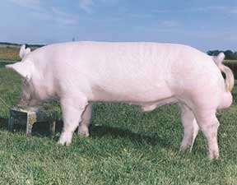
EU PRICES OF CLASS E in EURO/100 kg carcass

Source: Commission Implementing Regulation (EU) 2017/1185
E |  | BE | BG | CZ | DK | DE | EE | GR | ES | FR | HR | IE | IT | CY | LV | LT | LU | HU | MT | NL | AT | PL | PT | RO | SI | SK | FI | SE | EU (weighted avg.) |  | UK
Week beginning | Week N° | EUR | EUR | EUR | EUR | EUR | EUR | EUR | EUR | EUR | EUR | EUR | EUR | EUR | EUR | EUR | EUR | EUR | EUR | EUR | EUR | EUR | EUR | EUR | EUR | EUR | EUR | EUR | EUR | Compare to previous week | EUR
...

Ceny w UE - kl. E_wykres


 |  |  |  |  |  | EU PRICES OF CLASS E in EURO/100 kg carcass

Średnie ceny tygodniowe zakupu świń w UE - kl. E w okresie 14.08.2023-20.0782023 (33 tydz.)

 | BE | BG | CZ | DK | DE | EE | ES | FR | HR | IE | CY | LV | LT | LU | HU | MT | NL | AT | PL | PT | RO | SI | SK | FI | SE | EU
 | 231.92 | 272.57 | 239.01 | 207.07 | 245.22 | 220.31 | 241.90 | 233.00 | 222.00 | 224.75 | 254.98 | 246.15 | 245.56 | 241.44 | 248.25 | 226.36 | 215.61 | 251.85 | 236.29 | 263.65 | 263.15 | 251.98 | 248.22 | 221.42 | 215.84 | 236.89819689

Ceny MCE w UE-kl. E_wykres
 |  | Last update : 19.05.2015

G3. Animal Products
Średnie miesięczne ceny zakupu trzody chlewnej w Polsce i w UE - kl. E [EURO/100 kg] MPS - masa poubojowa schłodzona

Średnie ceny zakupu świń w UE w lipcu 2023 r. - kl. E

Belgium | 241.64
Bulgaria | 273.77
Czechia | 247.81
Denmark | 207.22
Germany | 260.41
Estonia | 227.35
Ireland | 223.21
Greece | 270.66
Spain | 248.72
France | 242.97
Croatia | 255.77
Cyprus | 256.99
Latvia | 276.53
Lithuania | 264.88
Hungary | 256
Malta | 227.12
Netherlands | 228.36
Austria | 263.54
Poland | 265.51
Portugal | 267.44
Romania | 269.52
Slovenia | 262.28
Slovakia | 258.52
Finland | 221.04
Sweden | 220.4
EU | 249.76

Świnie kl. E _2022_2021
Średnie ceny zakupu trzody chlewnej w Polsce i w UE - kl. E [EURO/100 kg]
 | 1 | 2 | 3 | 4 | 5 | 6 | 7 | 8 | 9 | 10 | 11 | 12 | 13 | 14 | 15 | 16 | 17 | 18 | 19 | 20 | 21 | 22 | 23 | 24 | 25 | 26 | 27 | 28 | 29 | 30 | 31 | 32 | 33 | 34 | 35 | 36 | 37 | 38 | 39 | 40 | 41 | 42 | 43 | 44 | 45 | 46 | 47 | 48 | 49 | 50 | 51 | 52
 | 2022-01-09 | 2022-01-16 | 2022-01-23 | 2022-01-30 | 2022-02-06 | 2022-02-13 | 2022-02-20 | 2022-02-27 | 2022-03-06 | 2022-03-13 | 2022-03-20 | 2022-03-27 | 2022-04-03 | 2022-04-10 | 2022-04-17 | 2022-04-24 | 2022-05-01 | 2022-05-08 | 2022-05-15 | 2022-05-22 | 2022-05-29 | 2022-06-05 | 2022-06-12 | 2022-06-19 | 2022-06-26 | 2022-07-03 | 2022-07-10 | 2022-07-17 | 2022-07-24 | 2022-07-31 | 2022-08-07 | 2022-08-14 | 2022-08-21 | 2022-08-28 | 2022-09-04 | 2022-09-11 | 2022-09-18 | 2022-09-25 | 2022-10-02 | 2022-10-09 | 2022-10-16 | 2022-10-23 | 2022-10-30 | 2022-11-06 | 2022-11-13 | 2022-11-20 | 2022-11-27 | 2022-12-04 | 2022-12-11 | 2022-12-18 | 2022-12-25 | 2023-01-01
Niemcy (2021) | 124 | 124 | 125 | 125 | 124 | 124 | 125 | 131 | 140 | 151 | 156 | 156 | 156 | 156 | 156 | 152 | 148 | 148 | 150 | 157 | 160 | 161 | 162 | 157 | 157 | 154 | 154 | 151 | 149 | 149 | 145 | 144 | 140 | 137 | 135 | 133 | 133 | 133 | 132 | 129 | 128 | 128 |  | 127 | 128 | 128 | 127 | 127 | 129 | 130 | 131 | 131 | Niemcy (2020)
Niemcy (2022) | 132 | 130 | 129 | 128 | 128 | 128 | 131 | 137 | 151 | 174 | 189 | 197 | 202 | 203 | 203 | 203 | 203 | 194 | 189 | 188 | 188 | 188 | 188 | 188 | 191 | 193 | 194 | 193 | 193 | 192 | 193 | 199 | 206 | 212 | 213 | 216 | 218 | 218 | 213 | 209 | 209 | 203 | 199 | 199 | 198 | 199 | 202 | 207 | 209 | 209 | 208 | 209 | Niemcy (2021)
UE (2021) | 128 | 128 | 128 | 128 | 128 | 129 | 131 | 136 | 142 | 150 | 155 | 156 | 157 | 157 | 158 | 157 | 154 | 154 | 156 | 161 | 165 | 166 | 166 | 164 | 161 | 157 | 156 | 154 | 151 | 150 | 149 | 147 | 145 | 142 | 140 | 138 | 137 | 136 | 134 | 132 | 130 | 129 | 129 | 129 | 129 | 129 | 129 | 129 | 131 | 133 | 132 | 132 | UE (2020)
UE (2022) | 131 | 132 | 132 | 130 | 130 | 130 | 131 | 135 | 145 | 160 | 176 | 182 | 187 | 190 | 191 | 191 | 192 | 189 | 184 | 186 | 185 | 186 | 187 | 187 | 190 | 192 | 193 | 193 | 193 | 193 | 195 | 198 | 203 | 207 | 209 | 210 | 212 | 212 | 210 | 200 | 204 | 202 | 198 | 198 | 198 | 197 | 199 | 203 | 205 | 205 | 205 | 204 | UE (2021)
Polska (2021) | 112 | 113 | 114 | 114 | 118 | 122 | 126 | 136 | 145 | 151 | 155 | 152 | 150 | 152 | 153 | 150 | 145 | 144 | 147 | 160 | 166 | 166 | 162 | 156 | 149 | 146 | 145 | 143 | 140 | 145 | 148 | 144 | 145 | 140 | 135 | 130 | 125 | 123 | 118 | 121 | 118 | 118 | 116 | 118 | 119 | 118 | 118 | 121 | 128 | 131 | 128 | 127 | Polska (2020)
Polska (2022) | 128 | 130 | 129 | 124 | 122 | 121 | 121 | 127 | 142 | 168 | 190 | 187 | 190 | 192 | 190 | 190 | 193 | 187 | 180 | 182 | 186 | 189 | 191 | 188 | 190 | 193 | 192 | 189 | 192 | 195 | 197 | 201 | 207 | 209 | 214 | 216 | 219 | 218 | 209 | 206 | 197 | 197 | 192 | 195 | 197 | 200 | 204 | 214 | 217 | 214 | 211 | 211 | Polska (2021)

Średnie ceny zakupu trzody chlewnej w Polsce i w UE - kl. E [Euro/100 kg]
 | Niemcy (2021) | UE (2021) | Polska (2021) | Niemcy (2022) | UE (2022) | Polska (2022)
 | 124 | 128 | 112 | 132 | 131 | 128
 | 124 | 128 | 113 | 130 | 132 | 130
 | 125 | 128 | 114 | 129 | 132 | 129
 | 125 | 128 | 114 | 128 | 130 | 124
 | 124 | 128 | 118 | 128 | 130 | 122
 | 124 | 129 | 122 | 128 | 130 | 121
 | 125 | 131 | 126 | 131 | 131 | 121
 | 131 | 136 | 136 | 137 | 135 | 127
 | 140 | 142 | 145 | 151 | 145 | 142
 | 151 | 150 | 151 | 174 | 160 | 168
 | 156 | 155 | 155 | 189 | 176 | 190
 | 156 | 156 | 152 | 197 | 182 | 187
 | 156 | 157 | 150 | 202 | 187 | 190
 | 156 | 157 | 152 | 203 | 190 | 192
 | 156 | 158 | 153 | 203 | 191 | 190
 | 152 | 157 | 150 | 203 | 191 | 190
 | 148 | 154 | 145 | 203 | 192 | 193
 | 148 | 154 | 144 | 194 | 189 | 187
 | 150 | 156 | 147 | 189 | 184 | 180
 | 157 | 161 | 160 | 188 | 186 | 182
 | 160 | 165 | 166 | 188 | 185 | 186
 | 161 | 166 | 166 | 188 | 186 | 189
 | 162 | 166 | 162 | 188 | 187 | 191
 | 157 | 164 | 156 | 188 | 187 | 188
 | 157 | 161 | 149 | 191 | 190 | 190
 | 154 | 157 | 146 | 193 | 192 | 193
 | 154 | 156 | 145 | 194 | 193 | 192
 | 151 | 154 | 143 | 193 | 193 | 189
 | 149 | 151 | 140 | 193 | 193 | 192
 | 149 | 150 | 145 | 192 | 193 | 195
 | 145 | 149 | 148 | 193 | 195 | 197
 | 144 | 147 | 144 | 199 | 198 | 201
 | 140 | 145 | 145 | 206 | 203 | 207
 | 137 | 142 | 140 | 212 | 207 | 209
 | 135 | 140 | 135 | 213 | 209 | 214
 | 133 | 138 | 130 | 216 | 210 | 216
 | 133 | 137 | 125 | 218 | 212 | 219
 | 133 | 136 | 123 | 218 | 212 | 218
 | 132 | 134 | 118 | 213 | 210 | 209
 | 129 | 132 | 121 | 209 | 200 | 206
 | 128 | 130 | 118 | 209 | 204 | 197
 | 128 | 129 | 118 | 203 | 202 | 197
 |  | 129 | 116 | 199 | 198 | 192
 | 127 | 129 | 118 | 199 | 198 | 195
 | 128 | 129 | 119 | 198 | 198 | 197
 | 128 | 129 | 118 | 199 | 197 | 200
 | 127 | 129 | 118 | 202 | 199 | 204
 | 127 | 129 | 121 | 207 | 203 | 214
 | 129 | 131 | 128 | 209 | 205 | 217
 | 130 | 133 | 131 | 209 | 205 | 214
...

Świnie kl. E _2021_2020
Średnie ceny zakupu trzody chlewnej w Polsce i w UE - kl. E [EURO/100 kg]
 | 1 | 2 | 3 | 4 | 5 | 6 | 7 | 8 | 9 | 10 | 11 | 12 | 13 | 14 | 15 | 16 | 17 | 18 | 19 | 20 | 21 | 22 | 23 | 24 | 25 | 26 | 27 | 28 | 29 | 30 | 31 | 32 | 33 | 34 | 35 | 36 | 37 | 38 | 39 | 40 | 41 | 42 | 43 | 44 | 45 | 46 | 47 | 48 | 49 | 50 | 51 | 52
 | 2021-01-10 | 2021-01-17 | 2021-01-24 | 2021-01-31 | 2021-02-07 | 2021-02-14 | 2021-02-21 | 2021-02-28 | 2021-03-07 | 2021-03-14 | 2021-03-21 | 2021-03-28 | 2021-04-04 | 2021-04-11 | 2021-04-18 | 2021-04-25 | 2021-05-02 | 2021-05-09 | 2021-05-16 | 2021-05-23 | 2021-05-30 | 2021-06-06 | 2021-06-13 | 2021-06-20 | 2021-06-27 | 2021-07-04 | 2021-07-11 | 2021-07-18 | 2021-07-25 | 2021-08-01 | 2021-08-08 | 2021-08-15 | 2021-08-22 | 2021-08-29 | 2021-09-05 | 2021-09-12 | 2021-09-19 | 2021-09-26 | 2021-10-03 | 2021-10-10 | 2021-10-17 | 2021-10-24 | 2021-10-31 | 2021-11-07 | 2021-11-14 | 2021-11-21 | 2021-11-28 | 2021-12-05 | 2021-12-12 | 2021-12-19 | 2021-12-26 | 2022-01-02
Belgia - 2020 | 165 | 164 | 156 | 152 | 152 | 156 | 156 | 162 | 167 | 173 | 173 | 163 | 160 | 159 | 157 | 152 | 149 | 144 | 140 | 129 | 122 | 126 | 136 | 137 | 137 | 137 | 133 | 126 | 117 | 115 | 118 | 117 | 116 | 118 | 118 | 119 | 119 | 118 | 114 | 111 | 106 | 106 | 105 | 105 | 105 | 102 | 99 | 90 | 87 | 86 | 87 | 87 | Belgia - 2019
Belgia - 2021 | 88 | 103 | 103 | 103 | 105 | 106 | 109 | 112 | 124 | 132 | 140 | 140 | 140 | 140 | 140 | 139 | 133 | 130 | 130 | 127 | 146 | 146 | 146 | 146 | 138 | 133 | 131 | 131 | 130 | 130 | 129 | 126 | 125 | 123 | 123 | 119 | 117 | 115 | 115 | 111 | 109 | 109 | 107 | 109 | 109 | 110 | 110 | 110 | 110 | 112 | 112 | 112 | Belgia - 2020
Niemcy (2020) | 200 | 196 | 189 | 188 | 189 | 190 | 194 | 200 | 205 | 208 | 204 | 198 | 195 | 195 | 193 | 190 | 185 | 179 | 171 | 166 | 169 | 171 | 172 | 172 | 172 | 172 | 168 | 159 | 152 | 152 | 152 | 152 | 152 | 152 | 152 | 152 | 148 | 133 | 133 | 132 | 132 | 132 | 131 | 132 | 132 | 131 | 127 | 123 | 123 | 123 | 124 | 124 | Niemcy (2019)
Niemcy (2021) | 124 | 124 | 125 | 125 | 124 | 124 | 125 | 131 | 140 | 151 | 156 | 156 | 156 | 156 | 156 | 152 | 148 | 148 | 150 | 157 | 160 | 161 | 162 | 157 | 157 | 154 | 154 | 151 | 149 | 149 | 145 | 144 | 140 | 137 | 135 | 133 | 133 | 133 | 132 | 129 | 128 | 128 |  | 127 | 128 | 128 | 127 | 127 | 129 | 130 | 131 | 131 | Niemcy (2020)
UE (2020) | 193 | 189 | 184 | 182 | 182 | 184 | 186 | 189 | 193 | 195 | 194 | 189 | 186 | 186 | 185 | 181 | 178 | 172 | 165 | 158 | 159 | 163 | 163 | 163 | 162 | 162 | 159 | 154 | 148 | 150 | 151 | 151 | 151 | 151 | 151 | 151 | 150 | 143 | 142 | 141 | 141 | 140 | 140 | 139 | 139 | 137 | 134 | 130 | 129 | 129 | 129 | 128 | UE (2019)
UE (2021) | 128 | 128 | 128 | 128 | 128 | 129 | 131 | 136 | 142 | 150 | 155 | 156 | 157 | 157 | 158 | 157 | 154 | 154 | 156 | 161 | 165 | 166 | 166 | 164 | 161 | 157 | 156 | 154 | 151 | 150 | 149 | 147 | 145 | 142 | 140 | 138 | 137 | 136 | 134 | 132 | 130 | 129 | 129 | 129 | 129 | 129 | 129 | 129 | 131 | 133 | 132 | 132 | UE (2020)
Polska (2020) | 191 | 187 | 181 | 178 | 180 | 186 | 189 | 193 | 197 | 199 | 196 | 183 | 177 | 180 | 178 | 175 | 172 | 159 | 149 | 140 | 149 | 167 | 167 | 164 | 163 | 158 | 154 | 144 | 134 | 144 | 149 | 149 | 147 | 145 | 144 | 144 | 142 | 135 | 131 | 130 | 131 | 129 | 127 | 126 | 127 | 123 | 119 | 114 | 113 | 115 | 116 | 112 | Polska (2019)
Polska (2021) | 112 | 113 | 114 | 114 | 118 | 122 | 126 | 136 | 145 | 151 | 155 | 152 | 150 | 152 | 153 | 150 | 145 | 144 | 147 | 160 | 166 | 166 | 162 | 156 | 149 | 146 | 145 | 143 | 140 | 145 | 148 | 144 | 145 | 140 | 135 | 130 | 125 | 123 | 118 | 121 | 118 | 118 | 116 | 118 | 119 | 118 | 118 | 121 | 128 | 131 | 128 | 127 | Polska (2020)
Dania (2020) | 193 | 194 | 197 | 199 | 200 | 202 | 202 |  | 203 | 207 | 206 | 202 | 202 | 199 | 200 | 190 | 195 | 190 | 186 | 180 | 179 | 174 | 172 | 168 | 166 | 165 | 164 | 161 | 159 | 158 | 158 | 159 | 158 | 159 | 158 | 160 | 161 | 159 | 156 | 155 | 155 | 155 | 155 | 155 | 155 | 153 | 149 | 145 | 141 | 143 | 144 | 143 | Dania (2019)
Dania (2021) | 144 | 144 | 143 | 143 | 144 | 143 | 143 | 143 | 143 | 148 | 152 | 154 | 155 | 157 | 157 | 160 | 162 | 165 | 165 | 167 | 175 | 173 | 175 | 177 | 171 | 169 | 164 | 163 | 159 | 155 | 152 | 148 | 142 | 138 | 136 | 134 | 134 | 134 | 133 | 134 |  | 131 | 130 | 130 | 130 | 129 | 130 | 129 | 130 | 133 | 129 | 128 | Dania (2020)

Średnie ceny zakupu trzody chlewnej w Polsce i w UE - kl. E [Euro/100 kg]
 | Niemcy (2020) | Niemcy (2021) | UE (2020) | UE (2021) | Polska (2020) | Polska (2021)
1 | 200 | 124 | 193 | 128 | 191 | 112
2 | 196 | 124 | 189 | 128 | 187 | 113
3 | 189 | 125 | 184 | 128 | 181 | 114
4 | 188 | 125 | 182 | 128 | 178 | 114
5 | 189 | 124 | 182 | 128 | 180 | 118
6 | 190 | 124 | 184 | 129 | 186 | 122
7 | 194 | 125 | 186 | 131 | 189 | 126
8 | 200 | 131 | 189 | 136 | 193 | 136
9 | 205 | 140 | 193 | 142 | 197 | 145
10 | 208 | 151 | 195 | 150 | 199 | 151
11 | 204 | 156 | 194 | 155 | 196 | 155
12 | 198 | 156 | 189 | 156 | 183 | 152
13 | 195 | 156 | 186 | 157 | 177 | 150
14 | 195 | 156 | 186 | 157 | 180 | 152
15 | 193 | 156 | 185 | 158 | 178 | 153
16 | 190 | 152 | 181 | 157 | 175 | 150
17 | 185 | 148 | 178 | 154 | 172 | 145
18 | 179 | 148 | 172 | 154 | 159 | 144
19 | 171 | 150 | 165 | 156 | 149 | 147
20 | 166 | 157 | 158 | 161 | 140 | 160
21 | 169 | 160 | 159 | 165 | 149 | 166
22 | 171 | 161 | 163 | 166 | 167 | 166
23 | 172 | 162 | 163 | 166 | 167 | 162
24 | 172 | 157 | 163 | 164 | 164 | 156
25 | 172 | 157 | 162 | 161 | 163 | 149
26 | 172 | 154 | 162 | 157 | 158 | 146
27 | 168 | 154 | 159 | 156 | 154 | 145
28 | 159 | 151 | 154 | 154 | 144 | 143
29 | 152 | 149 | 148 | 151 | 134 | 140
30 | 152 | 149 | 150 | 150 | 144 | 145
31 | 152 | 145 | 151 | 149 | 149 | 148
32 | 152 | 144 | 151 | 147 | 149 | 144
33 | 152 | 140 | 151 | 145 | 147 | 145
34 | 152 | 137 | 151 | 142 | 145 | 140
35 | 152 | 135 | 151 | 140 | 144 | 135
36 | 152 | 133 | 151 | 138 | 144 | 130
37 | 148 | 133 | 150 | 137 | 142 | 125
38 | 133 | 133 | 143 | 136 | 135 | 123
39 | 133 | 132 | 142 | 134 | 131 | 118
40 | 132 | 129 | 141 | 132 | 130 | 121
41 | 132 | 128 | 141 | 130 | 131 | 118
42 | 132 | 128 | 140 | 129 | 129 | 118
43 | 131 |  | 140 | 129 | 127 | 116
44 | 132 | 127 | 139 | 129 | 126 | 118
45 | 132 | 128 | 139 | 129 | 127 | 119
46 | 131 | 128 | 137 | 129 | 123 | 118
47 | 127 | 127 | 134 | 129 | 119 | 118
48 | 123 | 127 | 130 | 129 | 114 | 121
49 | 123 | 129 | 129 | 131 | 113 | 128
50 | 123 | 130 | 129 | 133 | 115 | 131
...

Świnie kl. E_2019_2020
Średnie tygodniowe ceny zakupu trzody chlewnej w Polsce i w UE - kl. E [EURO/100 kg]
 | 1 | 2 | 3 | 4 | 5 | 6 | 7 | 8 | 9 | 10 | 11 | 12 | 13 | 14 | 15 | 16 | 17 | 18 | 19 | 20 | 21 | 22 | 23 | 24 | 25 | 26 | 27 | 28 | 29 | 30 | 31 | 32 | 33 | 34 | 35 | 36 | 37 | 38 | 39 | 40 | 41 | 42 | 43 | 44 | 45 | 46 | 47 | 48 | 49 | 50 | 51 | 52
 | 2018-12-31 | 2019-01-07 | 2019-01-14 | 2019-01-21 | 2019-01-28 | 2019-02-04 | 2019-02-11 | 2019-02-18 | 2019-02-25 | 2019-03-04 | 2019-03-11 | 2019-03-18 | 2019-03-25 | 2019-04-01 | 2019-04-08 | 2019-04-15 | 2019-04-22 | 2019-04-29 | 2019-05-06 | 2019-05-13 | 2019-05-20 | 2019-05-27 | 2019-06-03 | 2019-06-10 | 2019-06-17 | 2019-06-24 | 2019-07-01 | 2019-07-08 | 2019-07-15 | 2019-07-22 | 2019-07-29 | 2019-08-05 | 2019-08-12 | 2019-08-19 | 2019-08-26 | 2019-09-02 | 2019-09-09 | 2019-09-16 | 2019-09-23 | 2019-09-30 | 2019-10-07 | 2019-10-14 | 2019-10-21 | 2019-10-28 | 2019-11-04 | 2019-11-11 | 2019-11-18 | 2019-11-25 | 2019-12-02 | 2019-12-09 | 2019-12-16 | 2019-12-23
Belgia - 2019 | 106 | 105 | 105 | 103 | 104 | 104 | 105 | 109 | 109 | 111 | 111 | 114 | 123 | 134 | 145 | 147 | 147 | 147 | 147 | 148 | 151 | 151 | 151 | 151 | 153 | 153 | 154 | 148 | 145 | 142 | 145 | 150 | 158 | 160 | 158 | 155 | 155 | 155 | 155 | 155 | 155 | 155 | 155 | 155 | 155 | 155 | 161 | 167 | 173 | 175 | 173 | 167 | Belgia - 2019
Belgia - 2020 | 165 | 164 | 156 | 152 | 152 | 156 | 156 | 162 | 167 | 173 | 173 | 163 | 160 | 159 | 157 | 152 | 149 | 144 | 140 | 129 | 122 | 126 | 136 | 137 | 137 | 137 | 133 | 126 | 117 | 115 | 118 | 117 | 116 | 118 | 118 | 119 | 119 | 118 | 114 | 111 | 106 | 106 | 105 | 105 | 105 | 102 | 99 | 90 | 87 | 86 | 87 | 87 | Belgia - 2020
Niemcy (2019) | 140 | 140 | 140 | 140 | 140 | 142 | 144 | 144 | 145 | 145 | 146 | 151 | 160 | 170 | 176 | 178 | 178 | 178 | 179 | 183 | 185 | 185 | 187 | 188 | 188 | 188 | 188 | 185 | 181 | 179 | 181 | 187 | 191 | 191 | 190 | 190 | 190 | 190 | 190 | 190 | 190 | 190 | 190 | 190 | 190 | 192 | 197 | 203 | 207 | 208 | 205 | 201 | Niemcy (2019)
Niemcy (2020) | 200 | 196 | 189 | 188 | 189 | 190 | 194 | 200 | 205 | 208 | 204 | 198 | 195 | 195 | 193 | 190 | 185 | 179 | 171 | 166 | 169 | 171 | 172 | 172 | 172 | 172 | 168 | 159 | 152 | 152 | 152 | 152 | 152 | 152 | 152 | 152 | 148 | 133 | 133 | 132 | 132 | 132 | 131 | 132 | 132 | 131 | 127 | 123 | 123 | 123 | 124 | 124 | Niemcy (2020)
UE (2019) | 134 | 134 | 134 | 133 | 133 | 134 | 135 | 136 | 137 | 137 | 139 | 143 | 150 | 159 | 167 | 169 | 170 | 170 | 171 | 173 | 175 | 176 | 177 | 178 | 178 | 179 | 179 | 177 | 174 | 173 | 174 | 177 | 181 | 181 | 181 | 181 | 182 | 182 | 182 | 183 | 183 | 183 | 183 | 183 | 184 | 185 | 188 | 192 | 196 | 197 | 196 | 194 | UE (2019)
UE (2020) | 193 | 189 | 184 | 182 | 182 | 184 | 186 | 189 | 193 | 195 | 194 | 189 | 186 | 186 | 185 | 181 | 178 | 172 | 165 | 158 | 159 | 163 | 163 | 163 | 162 | 162 | 159 | 154 | 148 | 150 | 151 | 151 | 151 | 151 | 151 | 151 | 150 | 143 | 142 | 141 | 141 | 140 | 140 | 139 | 139 | 137 | 134 | 130 | 129 | 129 | 129 | 128 | UE (2020)
Polska (2019) | 126 | 126 | 126 | 126 | 126 | 127 | 128 | 128 | 129 | 130 | 132 | 138 | 150 | 166 | 177 | 179 | 179 | 179 | 178 | 178 | 178 | 178 | 178 | 180 | 177 | 177 | 177 | 175 | 171 | 168 | 169 | 174 | 177 | 178 | 176 | 177 | 178 | 179 | 177 | 178 | 178 | 179 | 178 | 178 | 177 | 178 | 181 | 185 | 191 | 195 | 194 | 194 | Polska (2019)
Polska (2020) | 191 | 187 | 181 | 178 | 180 | 186 | 189 | 193 | 197 | 199 | 196 | 183 | 177 | 180 | 178 | 175 | 172 | 159 | 149 | 140 | 149 | 167 | 167 | 164 | 163 | 158 | 154 | 144 | 134 | 144 | 149 | 149 | 147 | 145 | 144 | 144 | 142 | 135 | 131 | 130 | 131 | 129 | 127 | 126 | 127 | 123 | 119 | 114 | 113 | 115 | 116 | 112 | Polska (2020)
Dania (2019) | 128 | 127 | 127 | 127 | 127 | 128 | 130 | 130 | 130 | 130 | 133 | 135 | 138 | 144 | 154 | 158 | 159 | 161 | 161 | 165 | 169 | 170 | 171 | 172 | 173 | 175 | 175 | 174 | 169 | 166 | 167 | 166 | 169 | 173 | 177 | 177 | 177 | 177 | 176 | 179 | 181 | 184 | 186 | 190 | 192 | 196 | 197 | 197 | 196 | 194 | 194 | 194 | Dania (2019)
Dania (2020) | 193 | 194 | 197 | 199 | 200 | 202 | 202 |  | 203 | 207 | 206 | 202 | 202 | 199 | 200 | 190 | 195 | 190 | 186 | 180 | 179 | 174 | 172 | 168 | 166 | 165 | 164 | 161 | 159 | 158 | 158 | 159 | 158 | 159 | 158 | 160 | 161 | 159 | 156 | 155 | 155 | 155 | 155 | 155 | 155 | 153 | 149 | 145 | 141 | 143 | 144 | 143 | Dania (2020)

Średnie ceny zakupu trzody chlewnej w Polsce i w UE - kl. E [Euro/100 kg]

Ceny_miesiące_UE_I-XII_2018_20
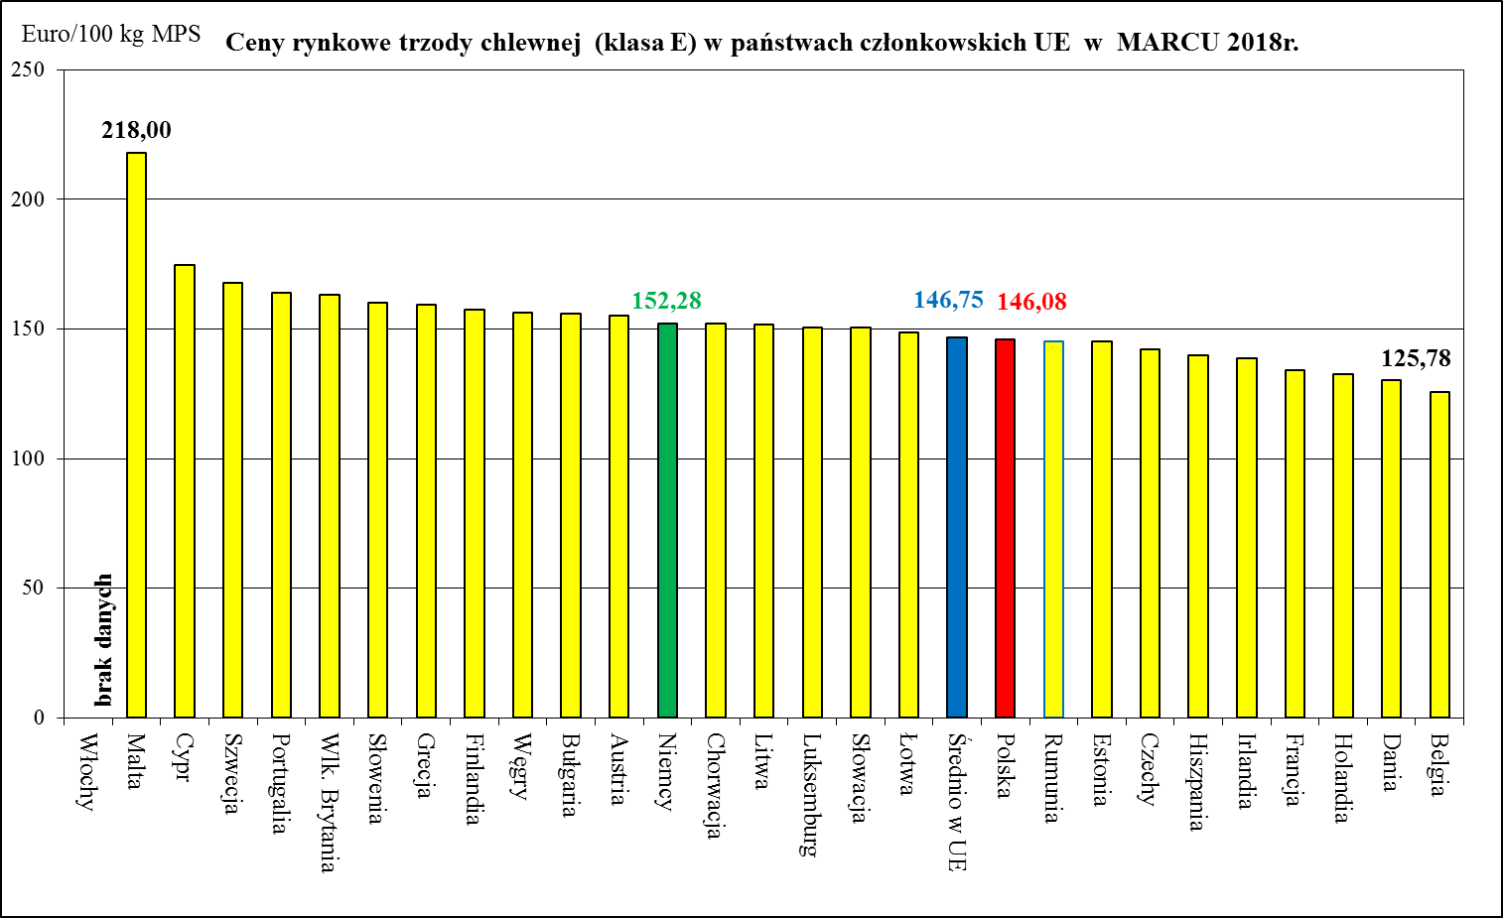
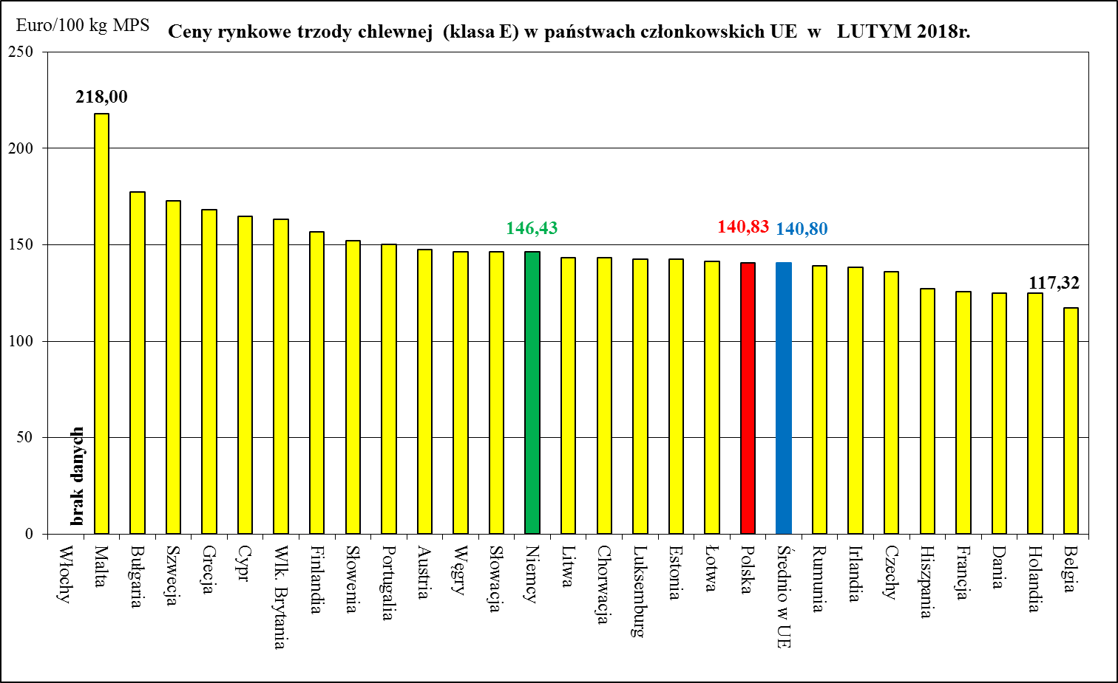
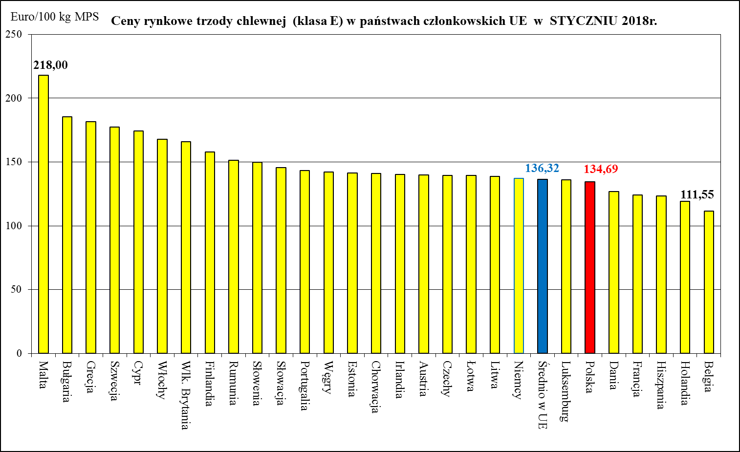
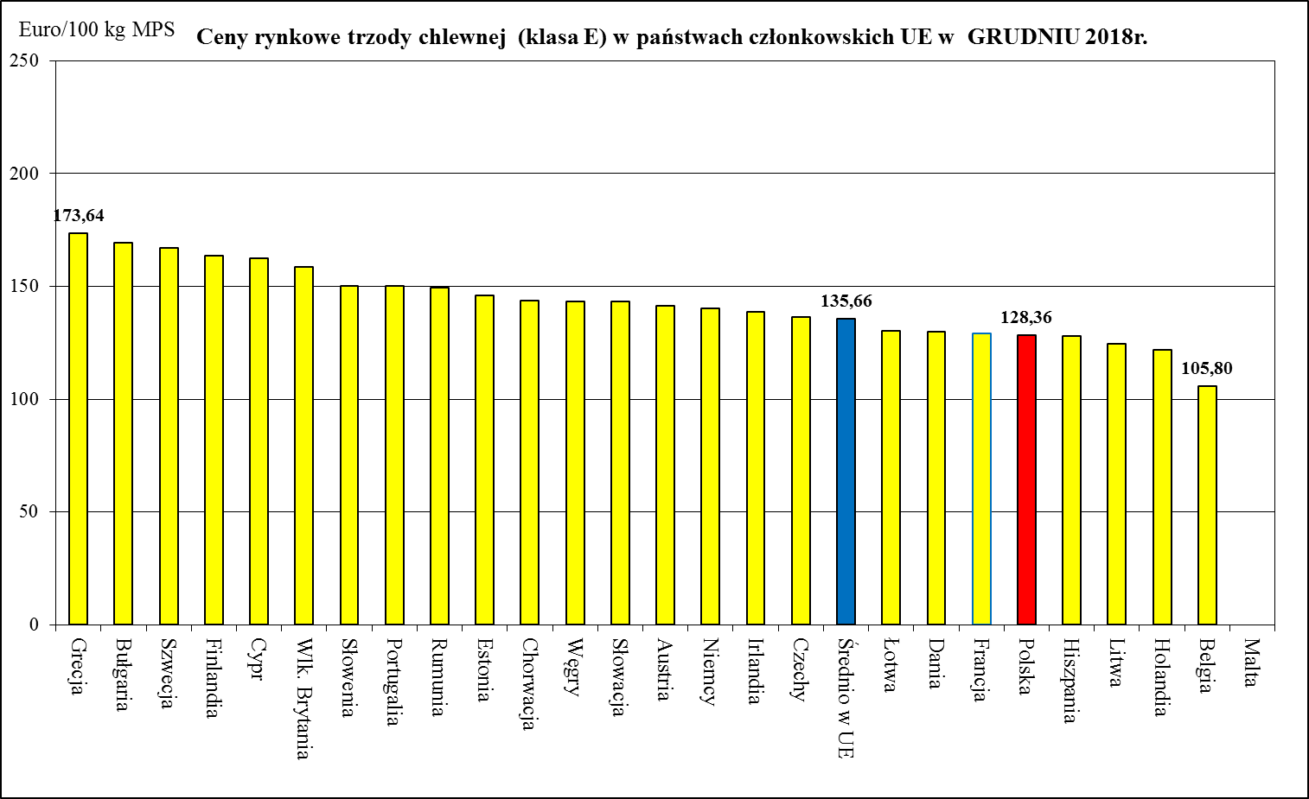
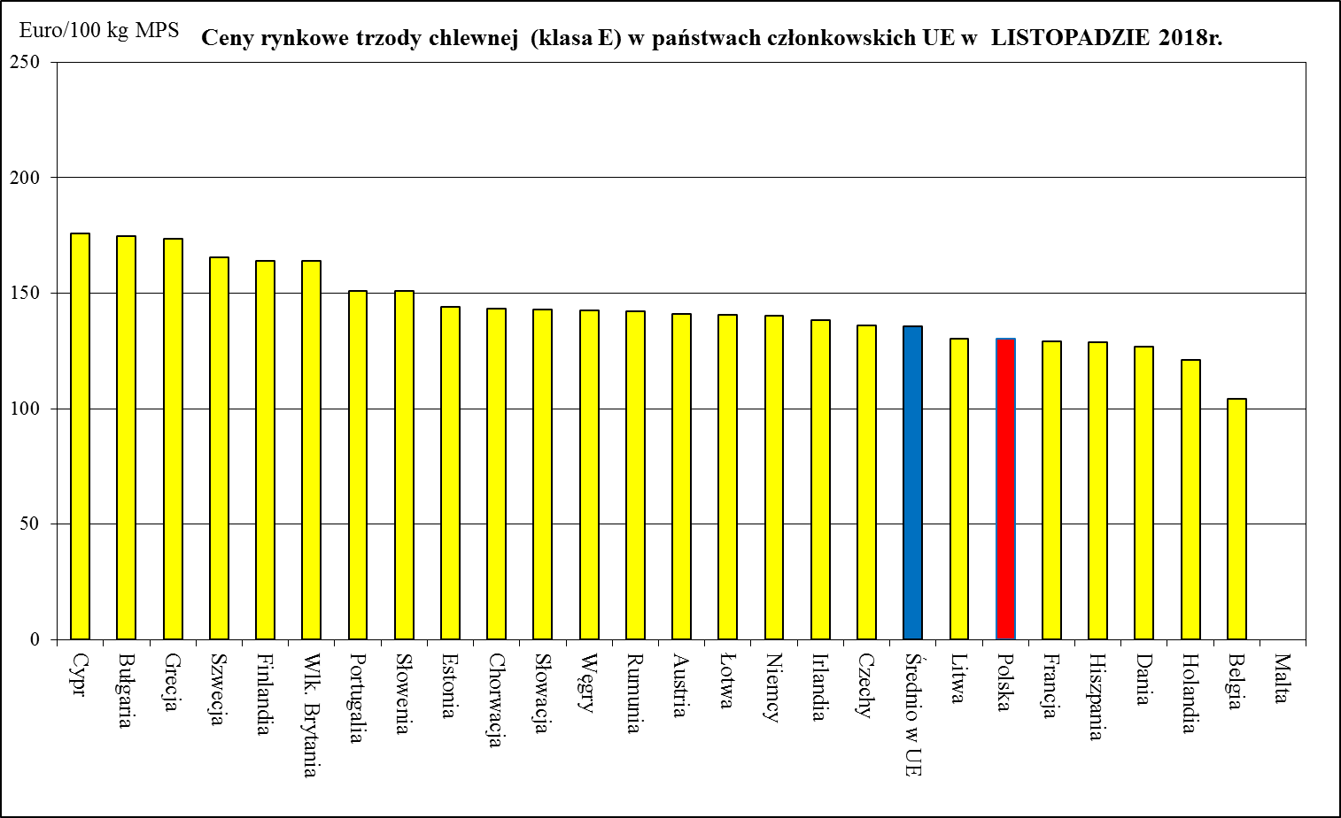
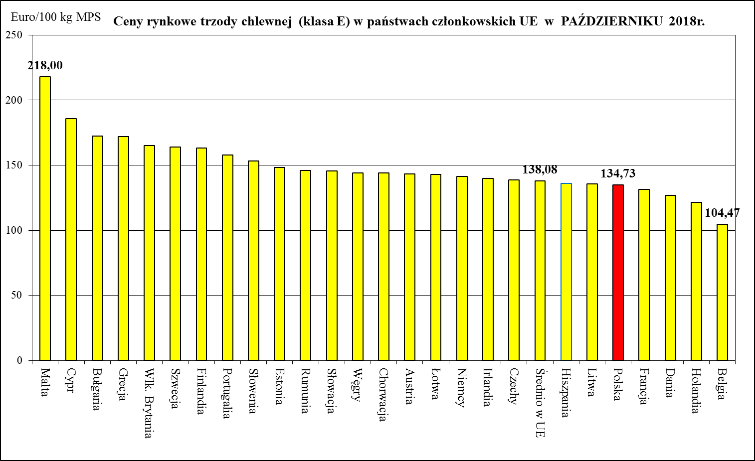
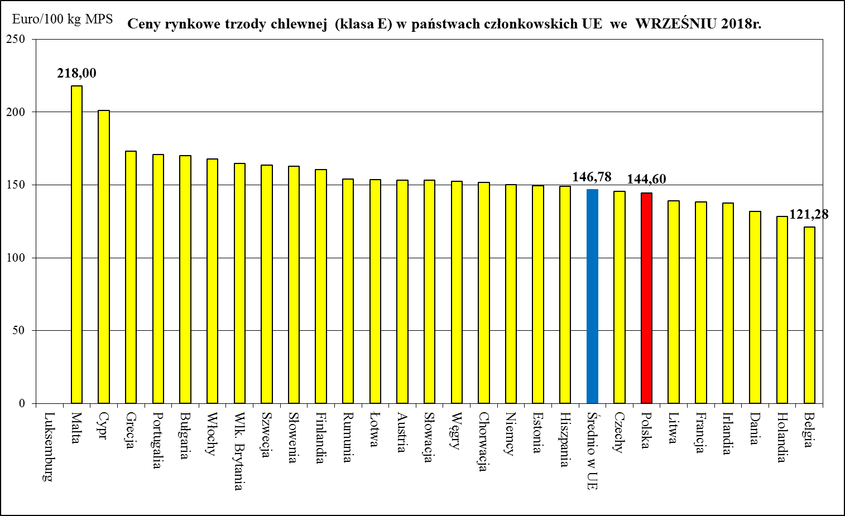
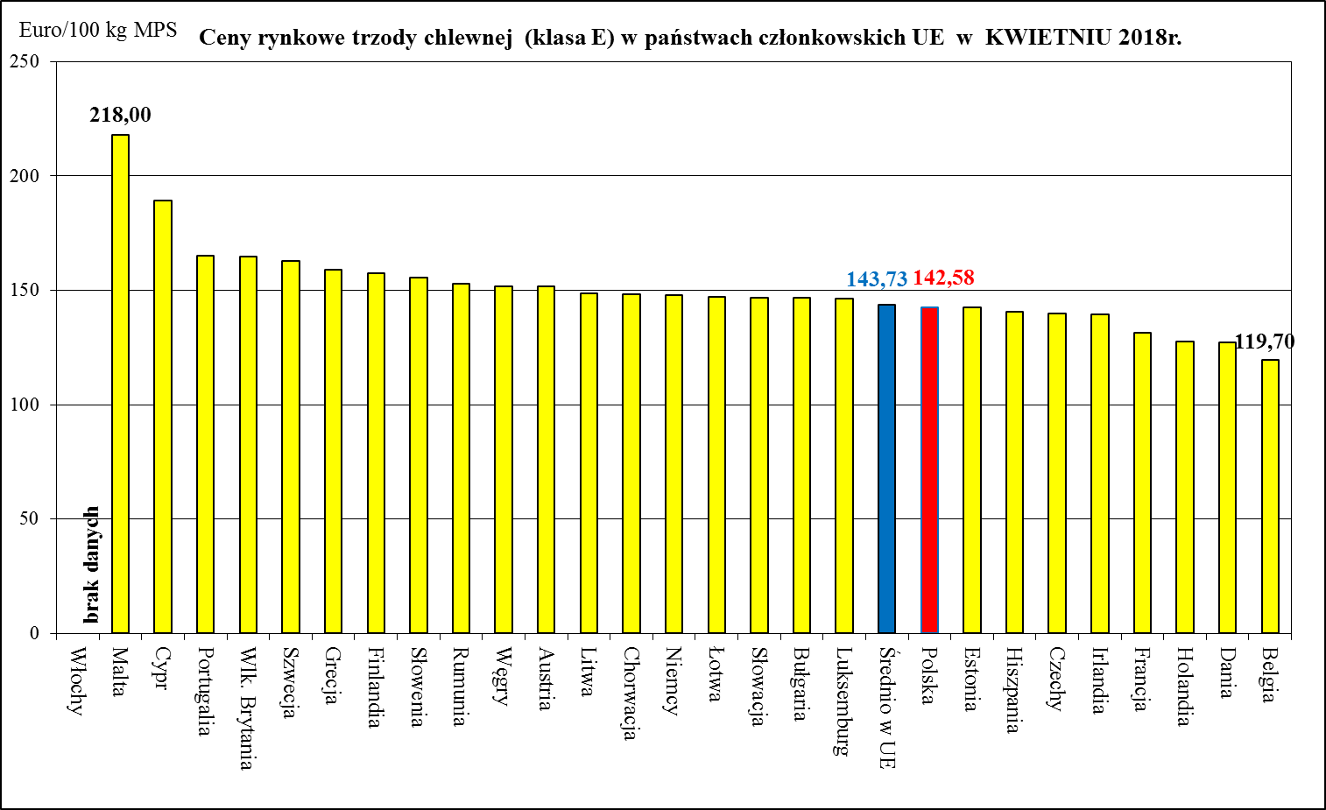
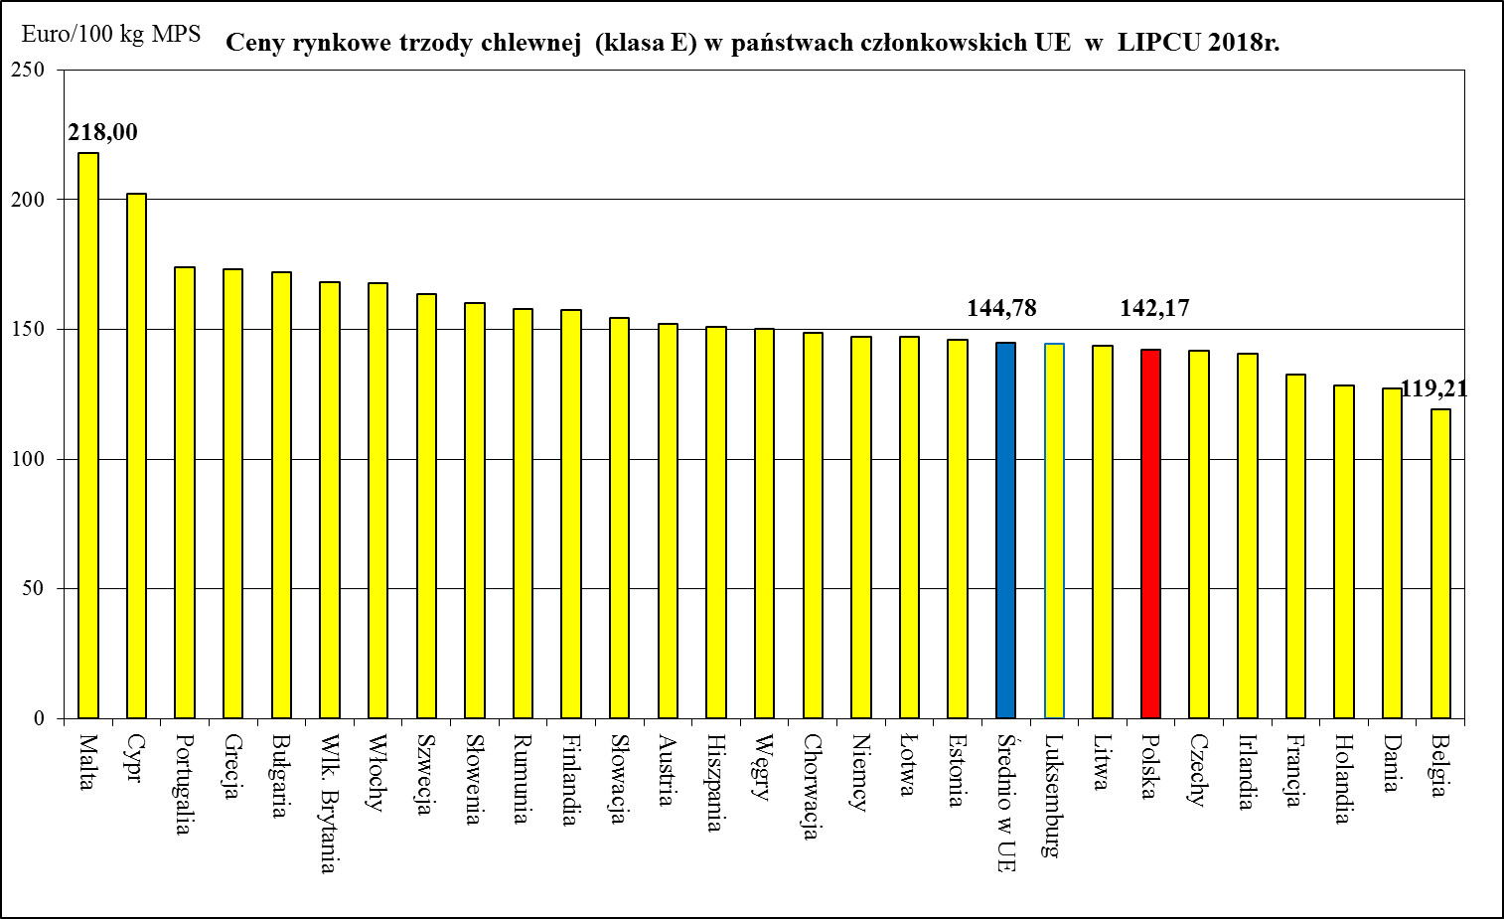
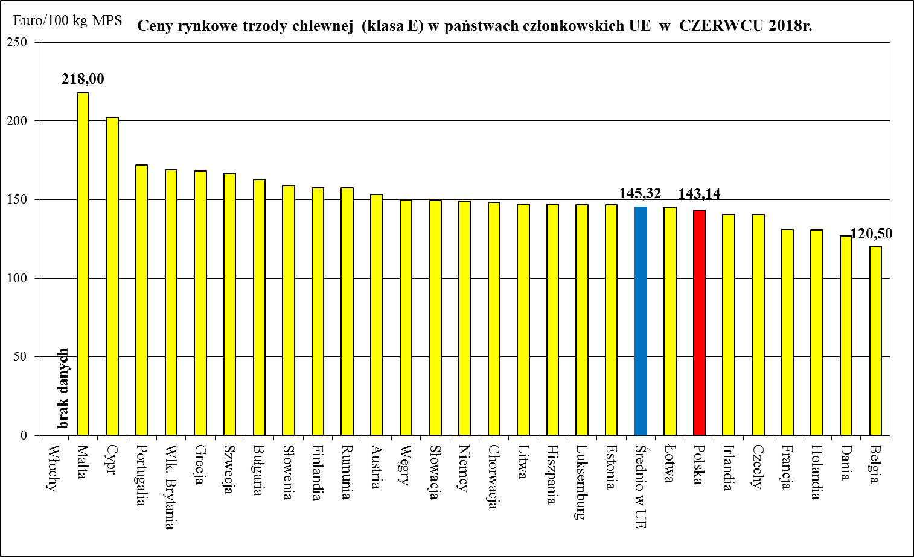
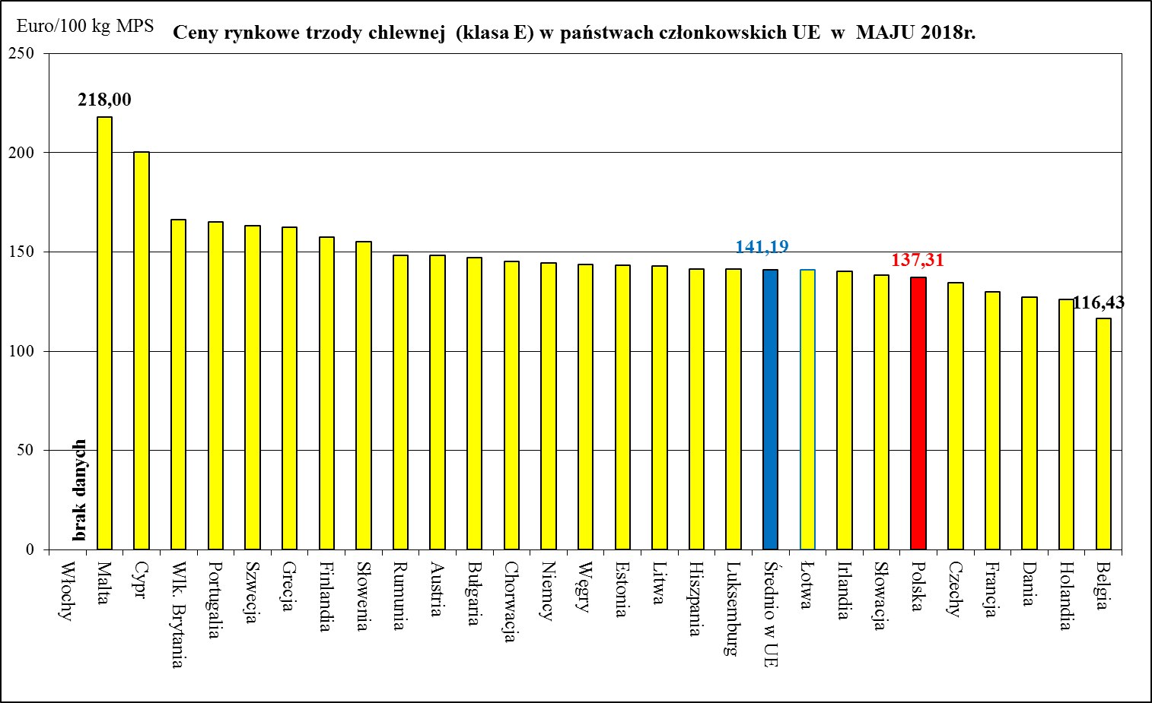
Miesięczne ceny trzody chlewnej klasy E w państwach członkowskich UE w latach 2018-2020

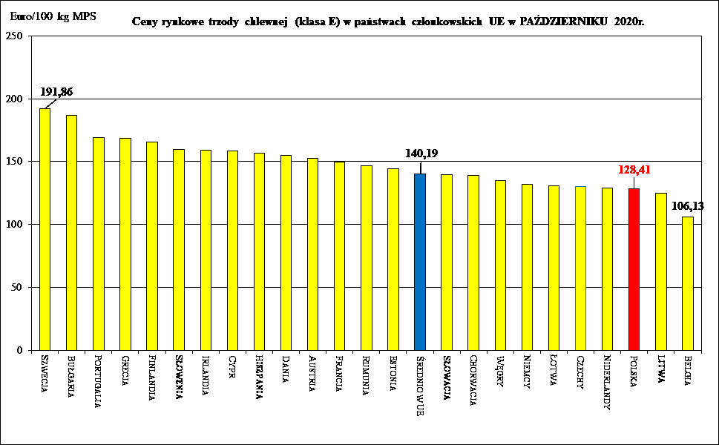
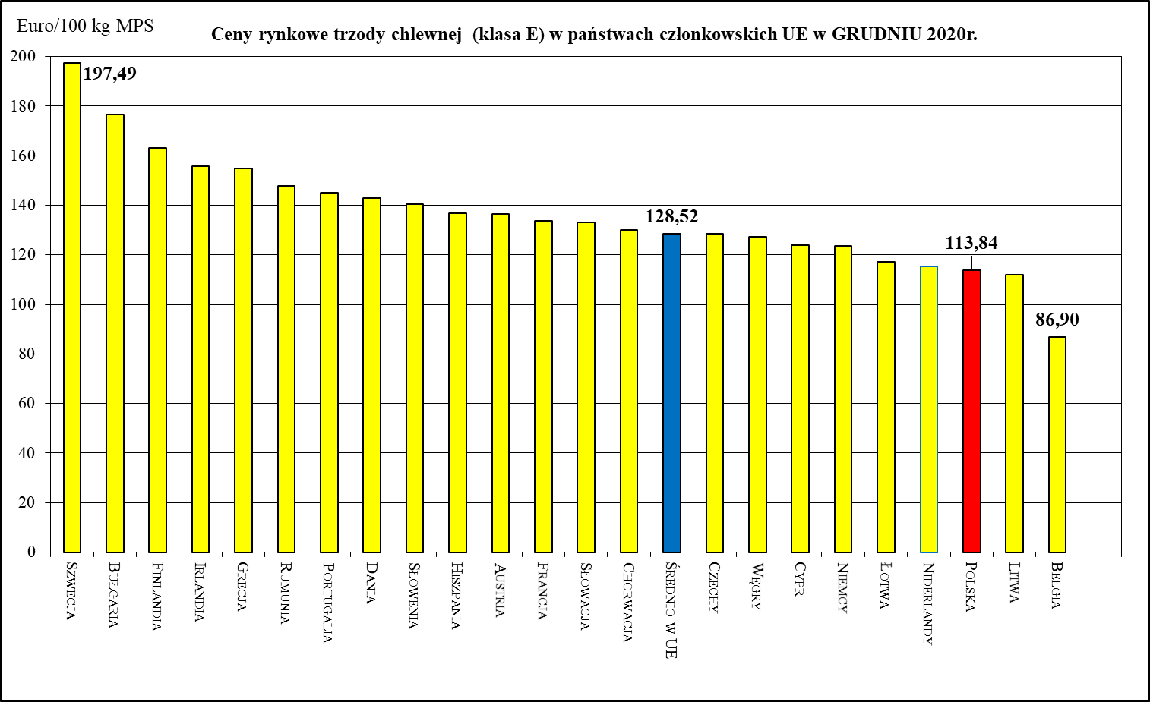
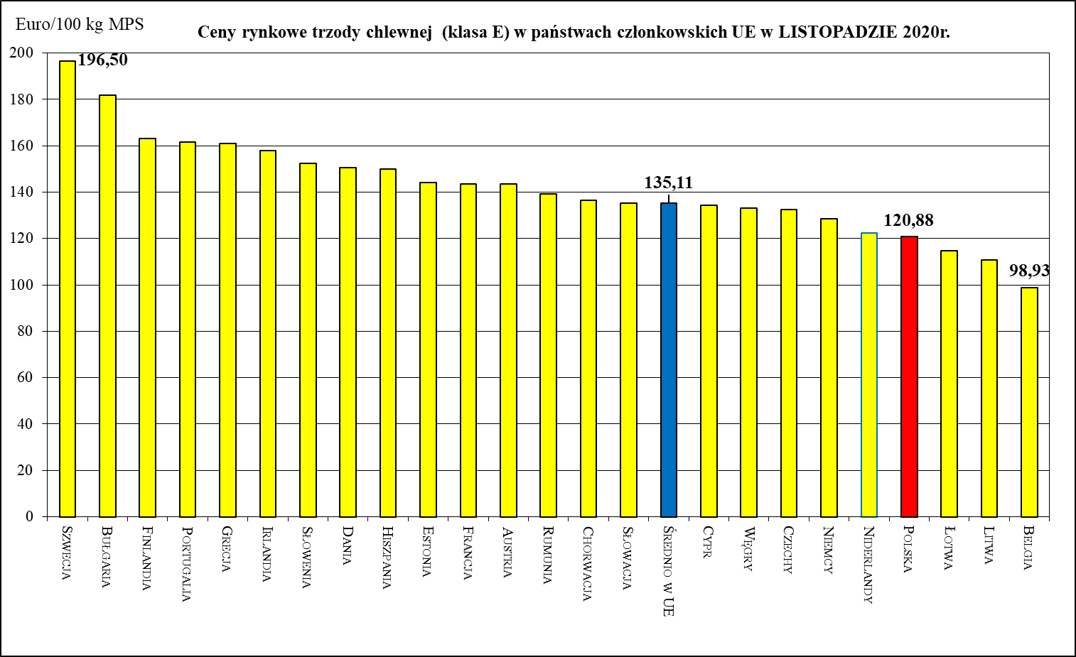
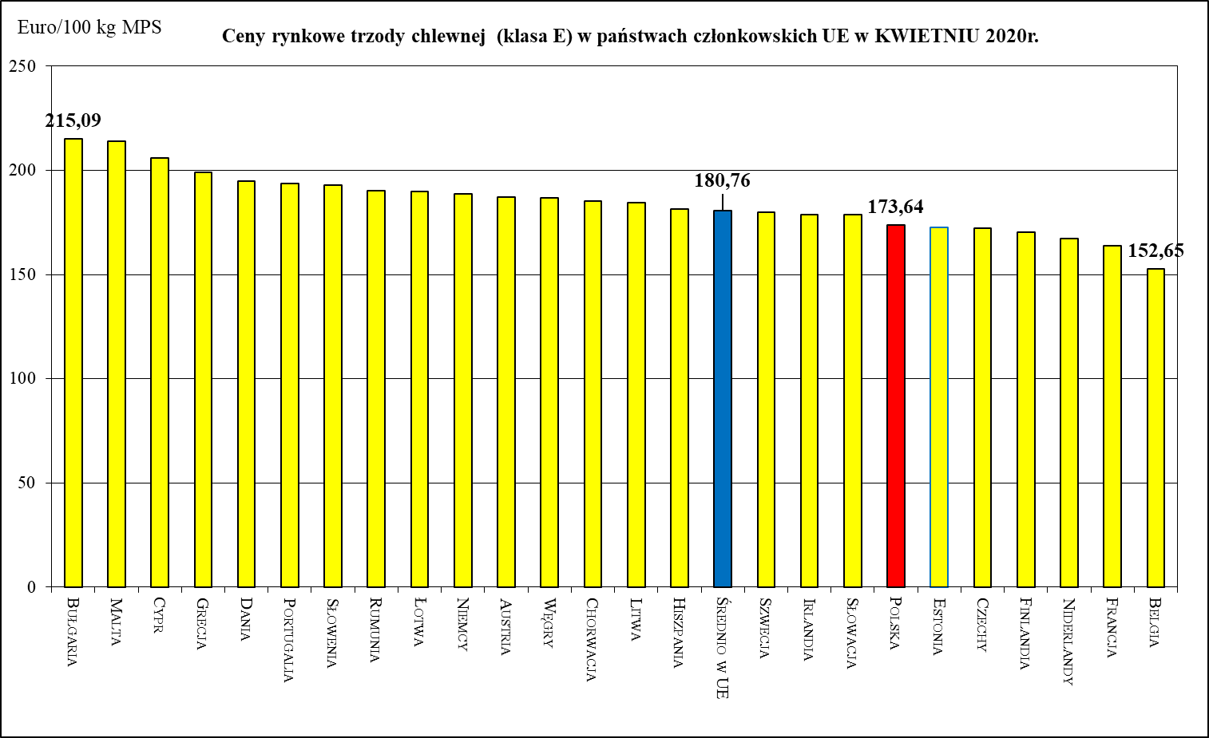
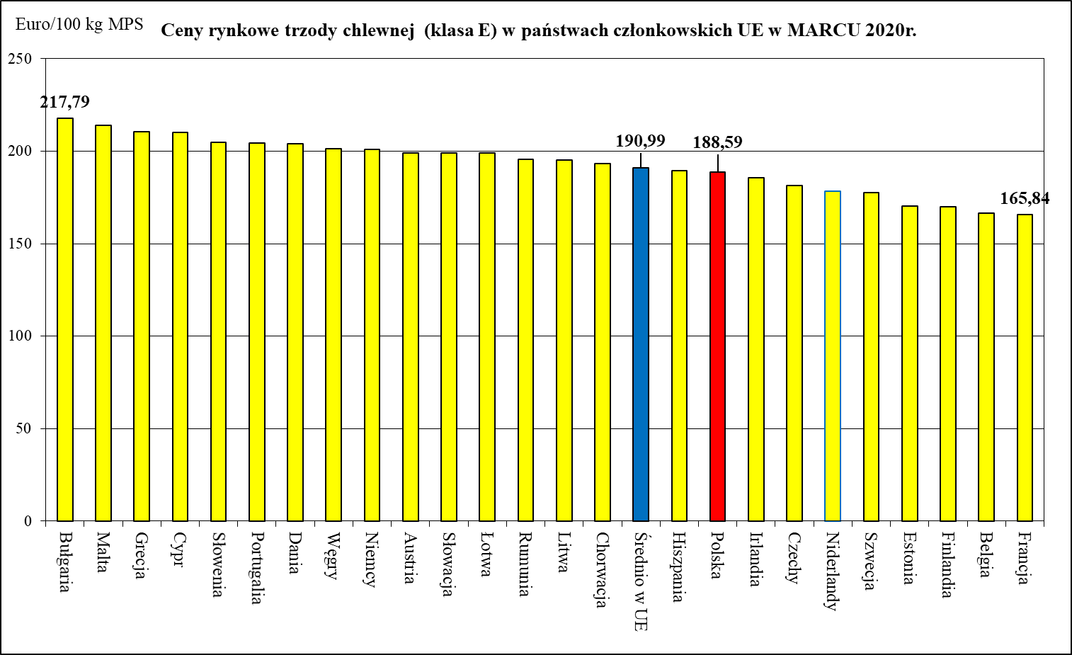
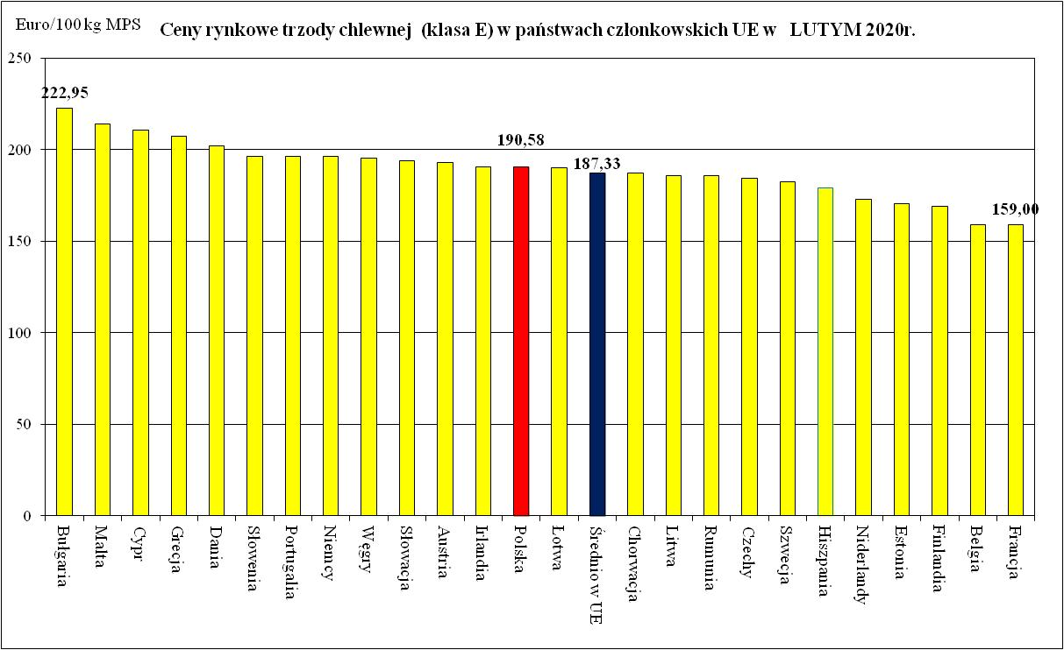
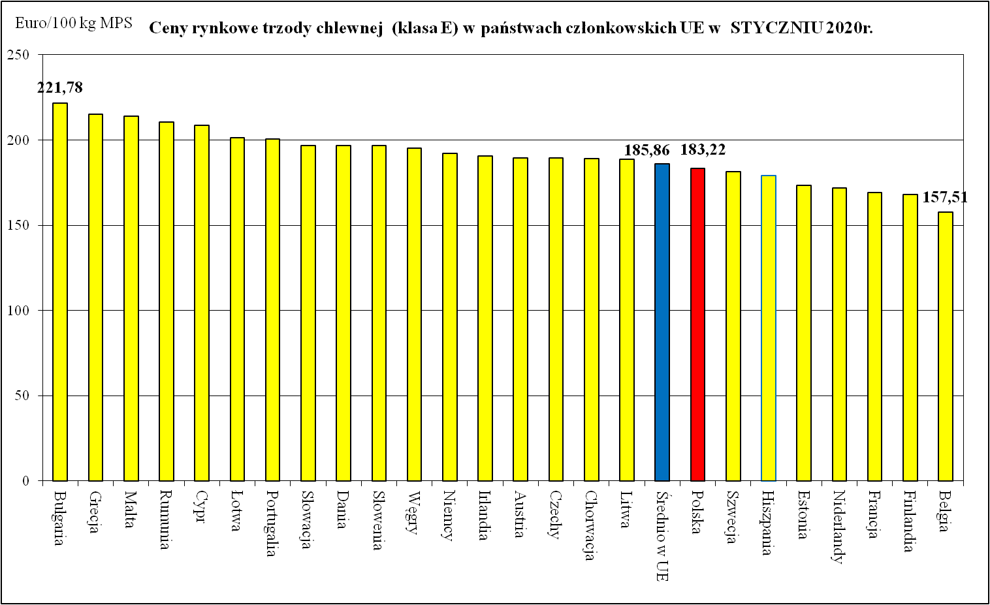
Ceny rynkowe trzody chlewnej (klasa E) w państwach członkowskich UE we WRZEŚNIU 2020r.
 | Ceny trzody chlewnej w UE (€/100 kg w wadze poubojowej schłodzonej)
Bułgaria | 194.06
Szwecja | 191.98
Cypr | 187.23
Grecja | 171.70
Portugalia | 168.60
Finlandia | 167.15
Słowenia | 166.70
Irlandia | 159.20
Austria | 158.82
Dania | 158.51
Hiszpania | 158.13
Rumunia | 149.76
Francja | 149.70
Łotwa | 149.64
Chorwacja | 149.54
Estonia | 148.57
Słowacja | 145.78
Średnio w UE | 145.56
Litwa | 142.66
Węgry | 142.38
Niemcy | 140.18
Czechy | 137.67
Polska | 137.06
Niderlandy | 129.88
Belgia | 116.67
Ceny rynkowe trzody chlewnej (klasa E) w państwach członkowskich UE w SIERPNIU 2020r.
 | Ceny trzody chlewnej w UE (€/100 kg w wadze poubojowej schłodzonej)
Bułgaria | 193.23
Szwecja | 193.12
Cypr | 187.68
Grecja | 174.57
Finlandia | 169.78
Portugalia | 167.3
Słowenia | 165.42
Irlandia | 162.01
Austria | 160.28
Chorwacja | 160.02
Hiszpania | 158.71
Dania | 158.47
Rumunia | 153.47
Estonia | 152.39
Węgry | 152.39
Niemcy | 152.25
Słowacja | 151.2
Średnio w UE | 150.77
Polska | 146.36
Czechy | 145.23
Francja | 143.23
Łotwa | 139.57
Litwa | 138.43
Niderlandy | 129.2
Belgia | 117.22
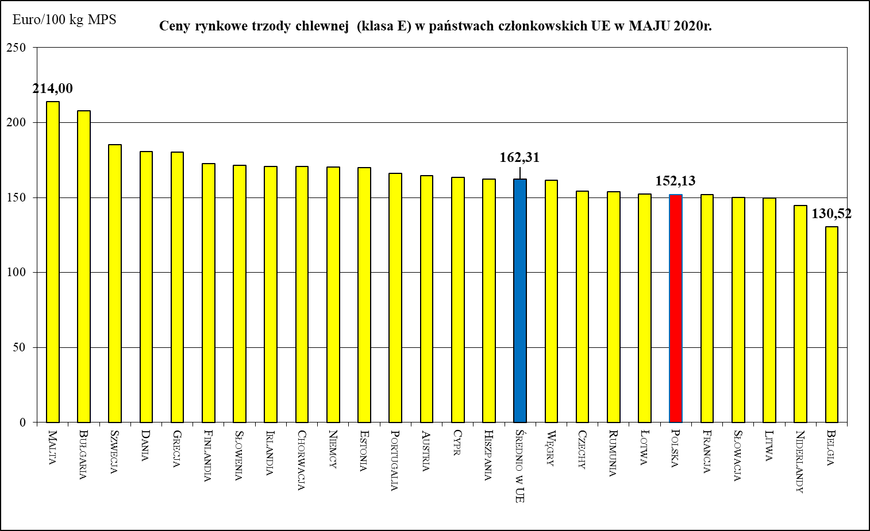

Ceny rynkowe trzody chlewnej (klasa E) w państwach członkowskich UE w CZERWCU 2020r.
 | Ceny trzody chlewnej w UE (€/100 kg w wadze poubojowej schłodzonej)
Malta | 214
Szwecja | 187.2
Bułgaria | 187.04
Grecja | 175.81
Finlandia | 173.41
Słowenia | 172.3
Niemcy | 171.73
Chorwacja | 171.22
Austria | 168.46
Dania | 167.56
Cypr | 166.16
Portugalia | 164.63
Węgry | 163.18
Średnio w UE | 162.51
Irlandia | 162.33
Polska | 162.31
Estonia | 160.59
Łotwa | 159.54
Hiszpania | 158.47
Słowacja | 158.09
Czechy | 154.95
Litwa | 154.32
Rumunia | 153.8
Francja | 147
Niderlandy | 143.23
Belgia | 136.26

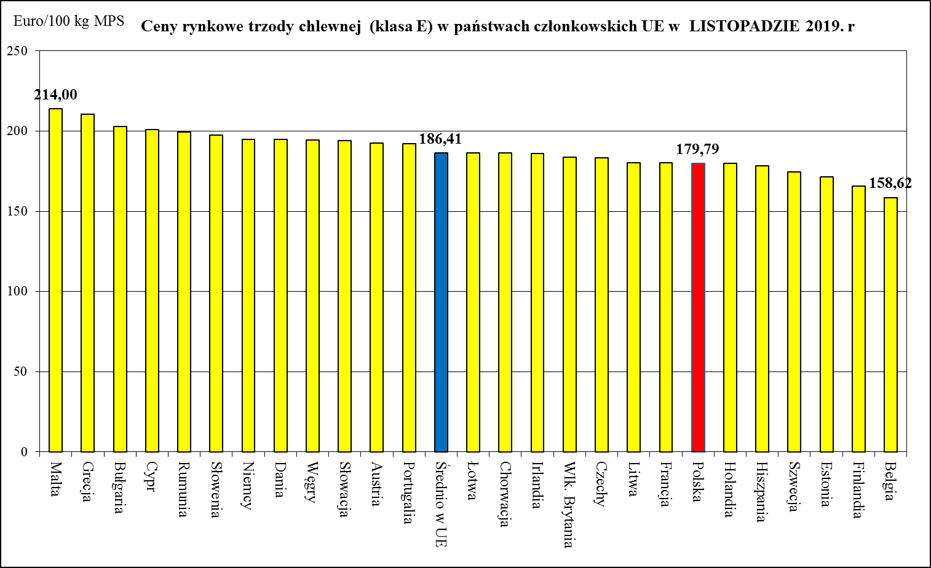
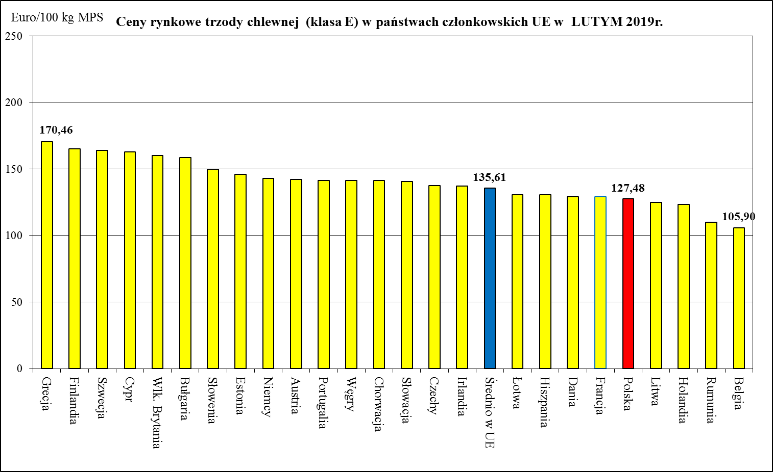
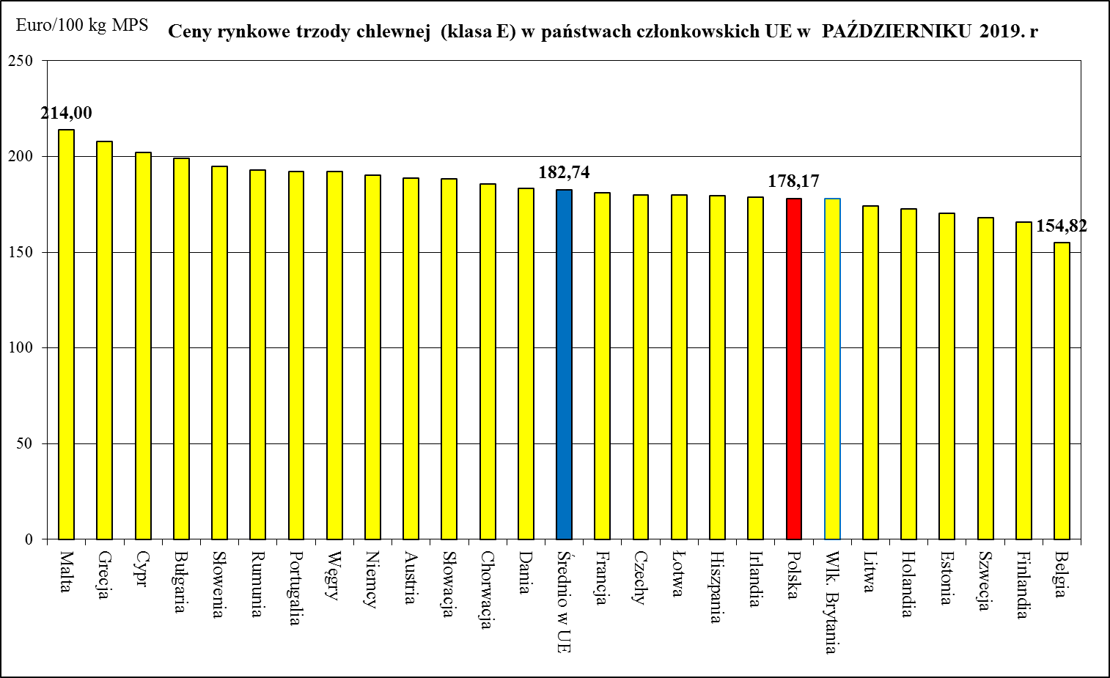
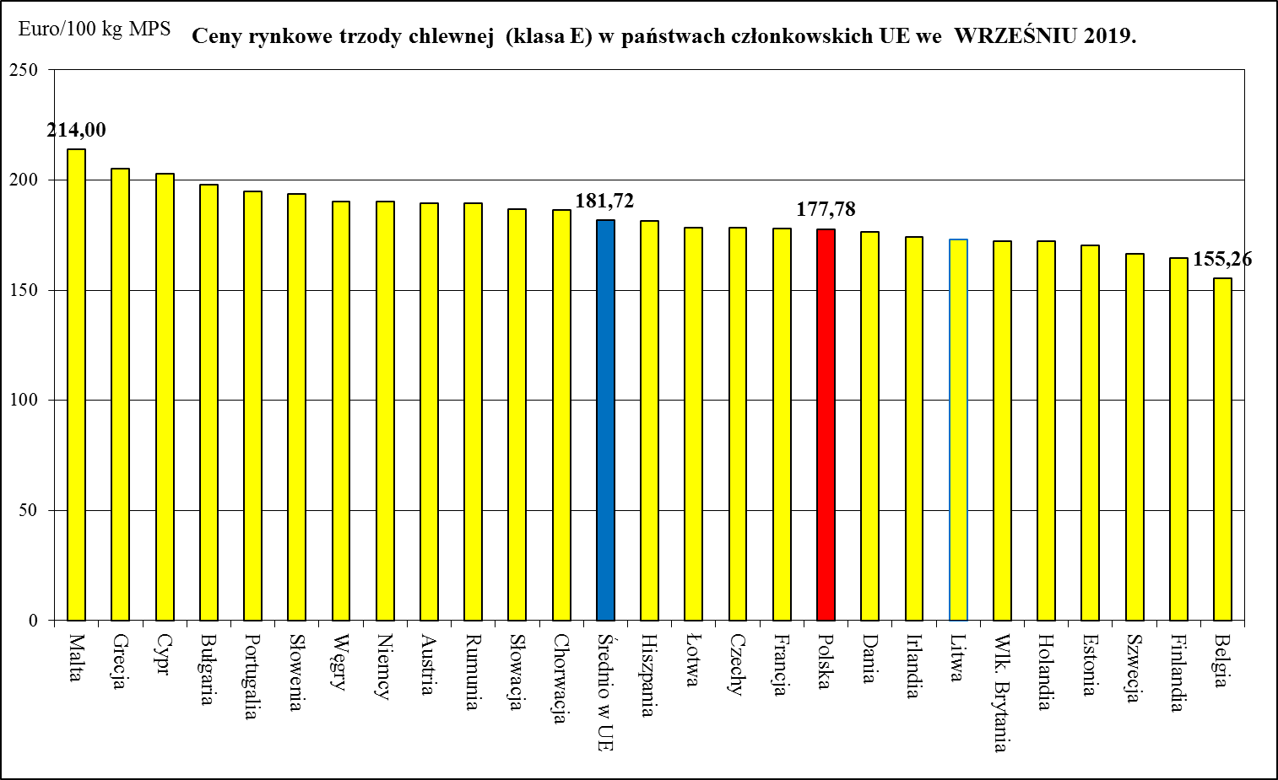
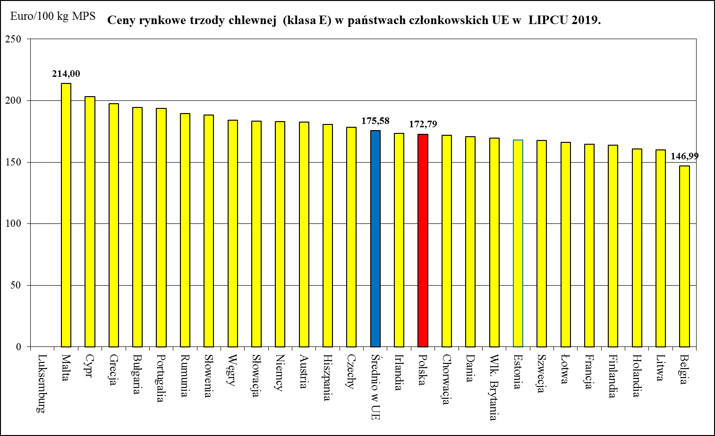
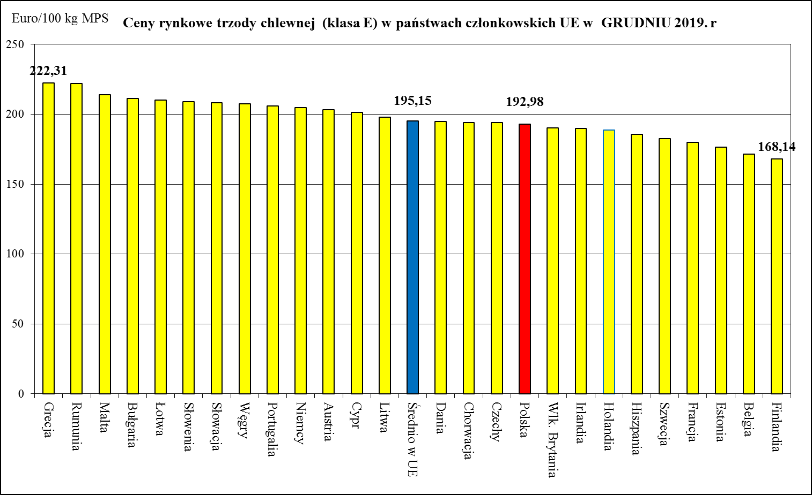
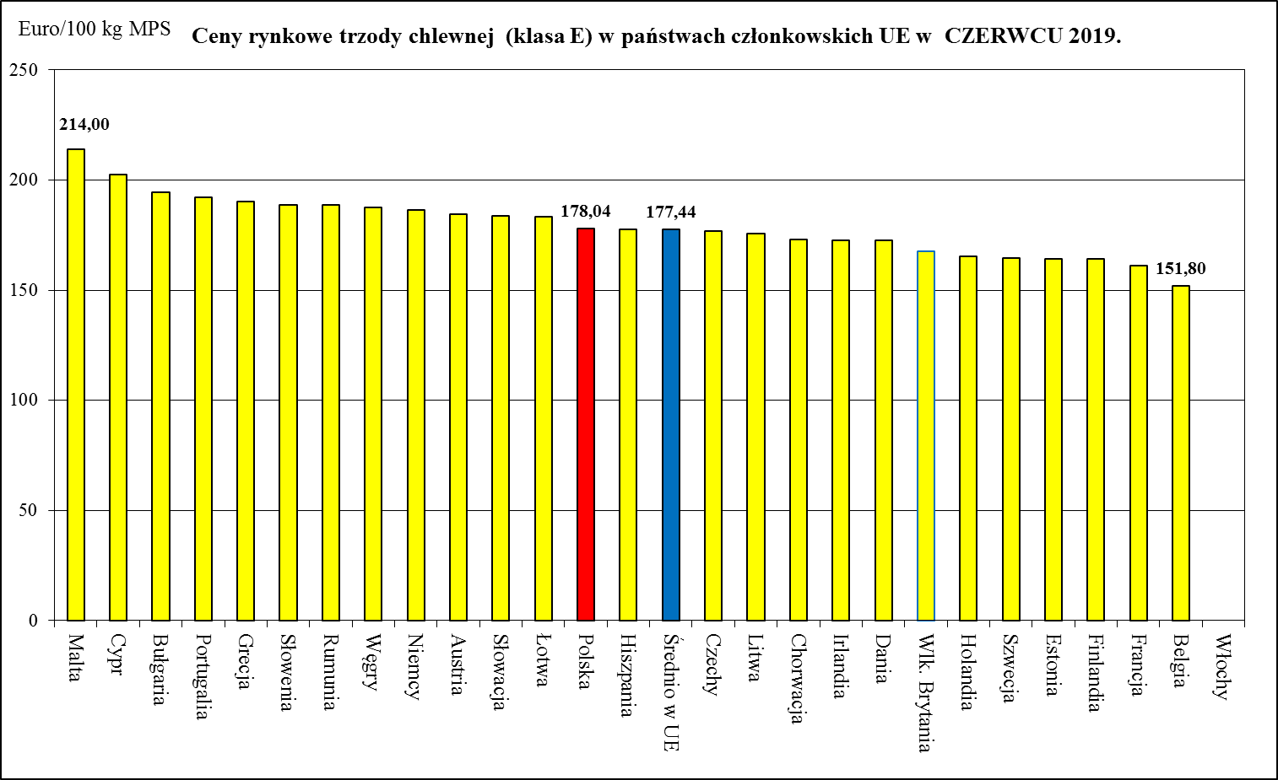
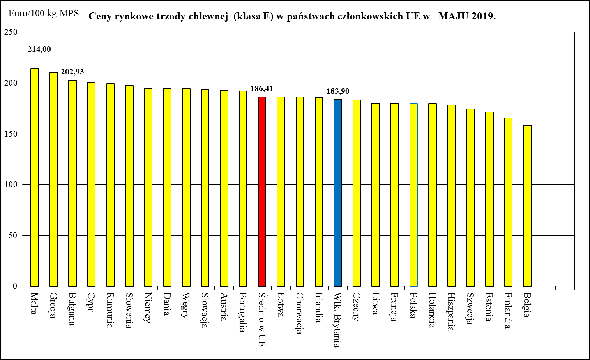
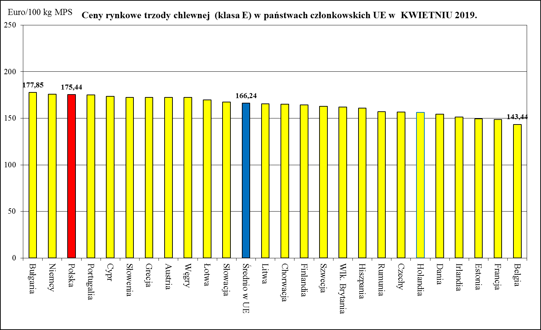
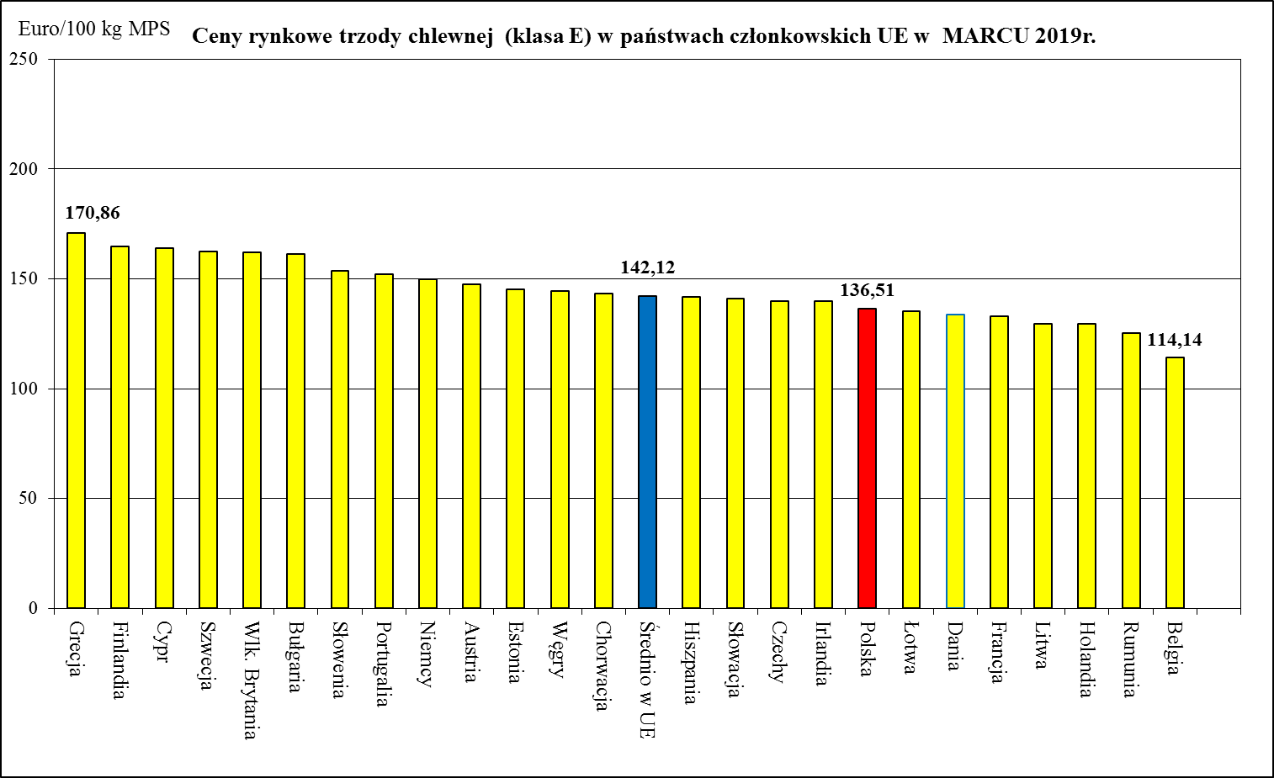

Ceny rynkowe trzody chlewnej (klasa E) w państwach członkowskich UE w SIERPNIU 2019.
 | Ceny trzody chlewnej w UE (€/100 kg w wadze poubojowej schłodzonej) 197,49
Bułgaria | 176.7
Finlandia | 163.08
Irlandia | 155.86
Grecja | 154.89
Rumunia | 147.94
Portugalia | 145.19
Dania | 142.83
Słowenia | 140.43
Hiszpania | 136.87
Austria | 136.31
Francja | 133.81
Słowacja | 133.12
Chorwacja | 130.05
Średnio w UE | 128.52
Czechy | 128.4
Węgry | 127.2
Cypr | 123.82
Niemcy | 123.56
Łotwa | 117.1
Niderlandy | 115.19
Polska | 113.84
Litwa | 112.11
Belgia | 86.9

HANDEL_I-XII_OSTATECZNY_2019
Handel zagraniczny towarami z rynku wieprzowiny w okresie I-XII 2019. (dane ostateczne)

Polski handel mięsem wieprzowym w I-XII 2019 r. (kod 0203) - dane ostateczne
 | Eksport 2019 | Import 2019
styczeń | 52156.941 | 63986.474
luty | 44287.304 | 58070.879
marzec | 46797.092 | 60862.377
kwiecień | 38207.127 | 63171.139
maj | 36225.173 | 55947.808
czerwiec | 32218.688 | 47575.576
lipiec | 32821.007 | 58012.489
sierpień | 30616.422 | 54522.959
wrzesień | 33089.591 | 49518.163
październik | 34611.664 | 53796.13
listopad | 36536.074 | 48160.451
grudzień | 30440.756 | 46629.002
TONY
HANDEL ZAGRANICZNY | I-XII 2019 Rok | I-XII 2018 Rok
EKSPORT | OGÓŁEM | OGÓŁEM | Roczna zmiana obrotów [%]
ŚWINIE ŻYWE (ogółem) - (kod CN 0103) | 8,444 | 10,208 | -17.3
z tego, handel z UE-28 | 8,423 | 10,110 | -16.7
MIĘSO WIEPRZOWE - (kod CN 0203) | 448,008 | 509,096 | -12.0
z tego, handel z UE-28 | 326,859 | 366,302 | -10.8
IMPORT | OGÓŁEM | OGÓŁEM | Roczna zmiana obrotów [%]
ŚWINIE ŻYWE (ogółem) - (kod CN 0103) | 213,118 | 243,398 | -12.4
z tego, handel z UE-28 | 213,118 | 243,398 | -12.4
MIĘSO WIEPRZOWE - (kod CN 0203) | 660,253 | 766,040 | -13.8
z tego, handel z UE-28 | 659,623 | 765,954 | -13.9
Źródło danych: Ministerstwo Finansów.
 | EKSPORT | IMPORT
Udział% UE-28 w ogółem świnie żywe (ogółem) | 99.8 | 100.0
Udział% UE-28 w ogółem mięsa wieprzowego | 73.0 | 99.9

SALDO w tonach
Wybrane towary | I-XII 2019 Rok | I-XII 2018 Rok
ŚWINIE ŻYWE (ogółem) - (kod CN 0103) | -204,674 | -233,190
z tego, handel z UE-28 | -204,695 | -233,287
MIĘSO WIEPRZOWE - (kod CN 0203) | -212,246 | -256,945
z tego, handel z UE-28 | -332,764 | -399,653

Wartość [tys. EUR]
HANDEL ZAGRANICZNY | I-XII 2019 Rok | I-XII 2018 Rok
EKSPORT | OGÓŁEM | OGÓŁEM
ŚWINIE ŻYWE (ogółem) - (kod CN 0103) | 12,440 | 13,830
z tego, handel z UE-28 | 12,372 | 13,427
MIĘSO WIEPRZOWE - (kod CN 0203) | 858,766 | 874,684
z tego, handel z UE-28 | 657,416 | 631,506
IMPORT | OGÓŁEM | OGÓŁEM
ŚWINIE ŻYWE (ogółem) - (kod CN 0103) | 500,432 | 427,170
z tego, handel z UE-28 | 500,432 | 427,170
MIĘSO WIEPRZOWE - (kod CN 0203) | 1,460,487 | 1,423,439
z tego, handel z UE-28 | 1,459,245 | 1,423,201

SALDO w [tys. EUR]
Wartość [tys. EUR] | I-XII 2019 Rok | I-XII 2018 Rok
ŚWINIE ŻYWE (ogółem) - (kod CN 0103) | -487,991 | -413,339
z tego, handel z UE-28 | -488,060 | -413,742
MIĘSO WIEPRZOWE - (kod CN 0203) | -601,721 | -548,756
z tego, handel z UE-28 | -801,829 | -791,695

